Builder模式
Builder模式

Builder模式的定义是“将一个复杂对象的构建与它的表示分离，使得同样的构建过程可以创建不同的表示。”，它属于创建类模式，
一般来说，如果一个对象的构建比较复杂，超出了构造函数所能包含的范围，就可以使用工厂模式和Builder模式，相对于工厂模式会产出一个完整的产品，
Builder应用于更加复杂的对象的构建，甚至只会构建产品的一个部分。

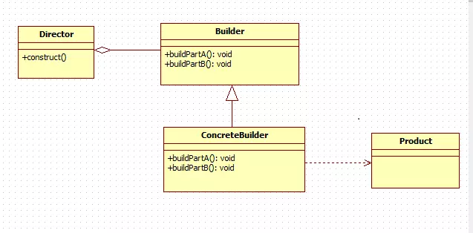

Computer.java

 | Director director = new Director();//创建装机人员 director.setBuilder(new LowConfigBuilder()); //告诉装机人员电脑配置，这里为低配版 director.createComputer(); //装机人员开始组装 Computer computer = director.getComputer(); //从装机人员获取组装好的电脑 System.out.print("电脑配置：" + computer.toString()); //查看电脑配置 -------------------------------------- 输出结果： 电脑配置：Computer{CPU='i5', memory='8G', hardDisk='500G', keyboard='薄膜键盘', mouse='有线鼠标'} --------------------------------------

ComputerConfigBuilder.java

LowConfigBuilder.java

HighConfigBuider.java

 | Director director = new Director();//创建装机人员 director.setBuilder(new HighConfigBuider()); director.createComputer(); Computer computer = director.getComputer(); System.out.print("电脑配置：" + computer.toString()); -------------------------------------- 输出结果： 电脑配置：Computer{CPU='i7', memory='16G', hardDisk='1T', keyboard='机械键盘', mouse='无线鼠标'} ----------------------------------------------------------------------------

Director.java

 | Person person = new Person.Builder("张三","男") .age("12") .money("1000000") .car("宝马") .build();
变种Person.java

工厂模式
一.简单工厂模式
定义：由一个工厂对象决定船舰出哪一种产品类的实例
类型创建型，但不属于GOF23种设计模式
适用场景：
1.工厂类负责创建的对象比较少
2.客户端（应用层）只知道传入工厂类的参数对于如何创建对象（逻辑）不关心
优点：只需要传入一个正确的参数，就可以获取所需要的对象而无需知道其创建细节
缺点工厂类的职责相对过重，增加新的产品需要修改工厂类的判断逻辑，违背开闭原则
定义一个对象的接口
多个类去实例化这个接口
定义一个工厂类 在创建方法中按照不同的条件实例化对象
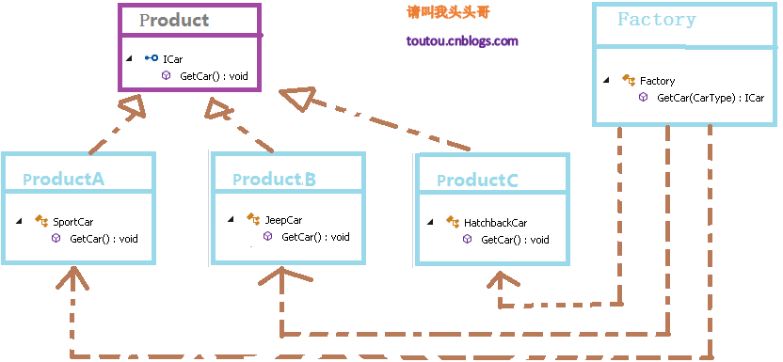

public interface Shape { void draw(); }

public class Rectangle implements Shape { @Override public void draw() { System.out.println("Inside Rectangle::draw() method."); } }

public class Square implements Shape { @Override public void draw() { System.out.println("Inside Square::draw() method."); } }

public class Circle implements Shape { @Override public void draw() { System.out.println("Inside Circle::draw() method."); } }

public class ShapeFactory { //使用 getShape 方法获取形状类型的对象 public Shape getShape(String shapeType){ if(shapeType == null){ return null; } if(shapeType.equalsIgnoreCase("CIRCLE")){ return new Circle(); } else if(shapeType.equalsIgnoreCase("RECTANGLE")){ return new Rectangle(); } else if(shapeType.equalsIgnoreCase("SQUARE")){ return new Square(); } return null; } }

public class FactoryPatternDemo { public static void main(String[] args) { ShapeFactory shapeFactory = new ShapeFactory(); //获取 Circle 的对象，并调用它的 draw 方法 Shape shape1 = shapeFactory.getShape("CIRCLE"); //调用 Circle 的 draw 方法 shape1.draw(); //获取 Rectangle 的对象，并调用它的 draw 方法 Shape shape2 = shapeFactory.getShape("RECTANGLE"); //调用 Rectangle 的 draw 方法 shape2.draw(); //获取 Square 的对象，并调用它的 draw 方法 Shape shape3 = shapeFactory.getShape("SQUARE"); //调用 Square 的 draw 方法 shape3.draw(); } }

二.工厂方法模式
定义：定义一个创建对象的接口，让其子类自己决定实例化哪一个工厂类，工厂模式使其创建过程延迟到子类进行。
适用场景 | 1.创建对象续约奥大量重复的代码
 | 2.客户端（应用层）不依赖于产品类实例如何被创建，实现等细节
 | 3.一个类通过其子类来指定创建那个对象
优点 | 用户只需要关心所需产品对应的工厂，无需关心创建细节
 | 加入新产品符合开闭原则，提高可扩展性
缺点 | 类的个数容易过多，增加复杂度
 | 增加了系统的抽象性和理解难度

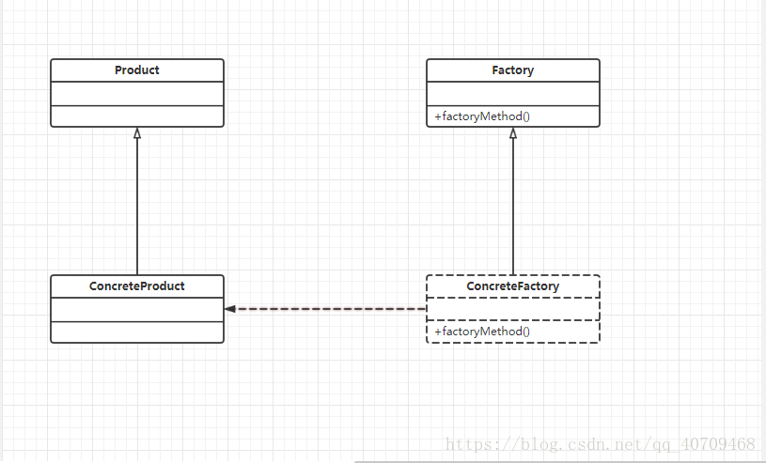

public interface Logger {
 | public void writeLog();

}
return new ConcreteProduct();
}
}

public class DatabaseLogger implements Logger {

 | @Override
 | public void writeLog() {
 |  | // TODO Auto-generated method stub
 |  |  | System.out.println("数据库日志记录");
 | }

}

public class FileLogger implements Logger {

 | @Override
 | public void writeLog() {
 |  | System.out.println("文件日志记录。");

 | }

}

public interface LoggerFactory {
 | public Logger createLogger();

}

public class DatabaseLoggerFactory implements LoggerFactory {

 | @Override
 | public Logger createLogger() {
 |  | // TODO Auto-generated method stub
 |  | Logger logger = new DatabaseLogger();

 |  | return logger;
 | }

}

public class FileLoggerFactory implements LoggerFactory {

 | @Override
 | public Logger createLogger() {
 |  | // TODO Auto-generated method stub
 |  | Logger logger = new FileLogger();

 |  | return logger;
 | }

}

public class Client {
 | public static void main(String[] args) {
 |  | LoggerFactory factory;
 |  | Logger logger;
 |  | factory = new FileLoggerFactory();
 |  | LoggerFactory factory2 = new DatabaseLoggerFactory();
 |  | logger = factory.createLogger();
 |  | logger.writeLog();
 |  | Logger logger2;
 |  | logger2 = factory2.createLogger();
 |  | logger2.writeLog();
 | }
}

三、抽象工厂模式
定义 | 抽象工厂模式提供以恶创建一系列相关或相互依赖对象的接口
 | 无需指定他们具体的类
适用场景 | 客户端（应用层）不依赖于产品类实例如何被创建，实现等细节
 | 强调一系列相关的产品对象（属于同一产品族）一起适用创建对象需要大量重复的代码
 | 提供一个产品类的库，所有的产品以同样的接口出现，从而使客户端不依赖于具体实现
优点 | 具体产品在应用层代码隔离，无需关心创建细节
 | 将一个系列的产品族统一到一起创建
缺点 | 规定了所有可能被创建的产品集合，产品族中扩展新的产品困难，需要修改抽象工厂的接口
 | 增加了系统的抽象性和理解难度

抽象工厂模式与工厂方法模式的区别 抽象工厂模式是工厂方法模式的升级版本，他用来创建一组相关或者相互依赖的对象。他与工厂方法模式的区别就在于，工厂方法模式针对的是一个产品等级结构；而抽象工厂模式则是针对的多个产品等级结构。在编程中，通常一个产品结构，表现为一个接口或者抽象类，也就是说，工厂方法模式提供的所有产品都是衍生自同一个接口或抽象类，而抽象工厂模式所提供的产品则是衍生自不同的接口或抽象类。

interface IProduct1 {
public void show();
}
interface IProduct2 {
public void show();
}

class Product1 implements IProduct1 {
public void show() {
System.out.println("这是1型产品");
}
}
class Product2 implements IProduct2 {
public void show() {
System.out.println("这是2型产品");
}
}

interface IFactory {
public IProduct1 createProduct1();
public IProduct2 createProduct2();
}
class Factory implements IFactory{
public IProduct1 createProduct1() {
return new Product1();
}
public IProduct2 createProduct2() {
return new Product2();
}
}

public class Client {
public static void main(String[] args){
IFactory factory = new Factory();
factory.createProduct1().show();
factory.createProduct2().show();
}
}

原型模式
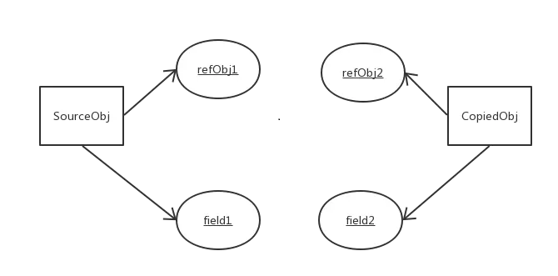
定义： | 指原型实例指定创建对象的种类，并且通过拷贝这些原型创建新的对象
特点 | 頾要知道任何创建的细节，不调用构造函数
适用场景 | 类初始化小号较多资源
 | new产生的一个对象需要非常繁琐的过程（数据顺被，访问权限等）
 | 构造函数比较复杂
 | 循环体重产生大量对象时
优点 | 原型型模式性能比直接new一个对象性能高
 | 简化创建过程
缺点 | 必须配备克隆方法
 | 对克隆复杂对象或对克隆出的对象进行复杂改造时，容易引入风险
 | 很拷贝，浅拷贝要运用得当
实现起来比较简单就是实现Cloneable接口重新clone方法利用clone创建对象

浅拷贝

1. 浅拷贝介绍
浅拷贝是按位拷贝对象，它会创建一个新对象，这个对象有着原始对象属性值的一份精确拷贝。如果属性是基本类型，拷贝的就是基本类型的值；
如果属性是内存地址（引用类型），拷贝的就是内存地址 ，因此如果其中一个对象改变了这个地址，就会影响到另一个对象。即默认拷贝构造函数只是对对象进行浅拷贝复制(逐个成员依次拷贝)，即只复制对象空间而不复制资源。

2. 浅拷贝特点

(1) 对于基本数据类型的成员对象，因为基础数据类型是值传递的，所以是直接将属性值赋值给新的对象。基础类型的拷贝，其中一个对象修改该值，不会影响另外一个。
(2) 对于引用类型，比如数组或者类对象，因为引用类型是引用传递，所以浅拷贝只是把内存地址赋值给了成员变量，它们指向了同一内存空间。改变其中一个，会对另外一个也产生影响。
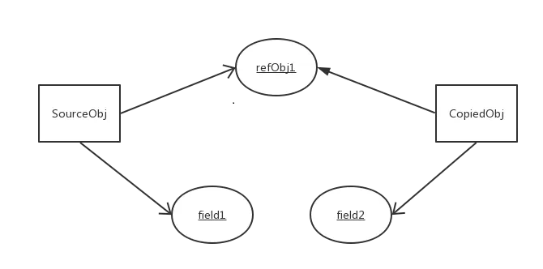

深拷贝

1. 深拷贝介绍
深拷贝，在拷贝引用类型成员变量时，为引用类型的数据成员另辟了一个独立的内存空间，实现真正内容上的拷贝。

2. 深拷贝特点

(1) 对于基本数据类型的成员对象，因为基础数据类型是值传递的，所以是直接将属性值赋值给新的对象。基础类型的拷贝，其中一个对象修改该值，不会影响另外一个（和浅拷贝一样）。
(2) 对于引用类型，比如数组或者类对象，深拷贝会新建一个对象空间，然后拷贝里面的内容，所以它们指向了不同的内存空间。改变其中一个，不会对另外一个也产生影响。
(3) 对于有多层对象的，每个对象都需要实现 Cloneable 并重写 clone() 方法，进而实现了对象的串行层层拷贝。
(4) 深拷贝相比于浅拷贝速度较慢并且花销较大。

代理模式
1.静态代理
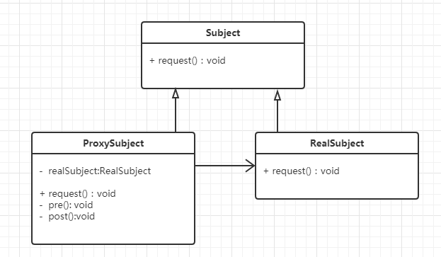

/**
* 接口
*/
public interface IUserDao {

void save();
}

/**
* 接口实现
* 目标对象
*/
public class UserDao implements IUserDao {
public void save() {
System.out.println("----已经保存数据!----");
}
}
/**
* 代理对象,静态代理
*/
public class UserDaoProxy implements IUserDao{
//接收保存目标对象
private IUserDao target;
public UserDaoProxy(IUserDao target){
this.target=target;
}

public void save() {
System.out.println("开始事务...");
target.save();//执行目标对象的方法
System.out.println("提交事务...");
}
}
/**
* 测试类
*/
public class App {
public static void main(String[] args) {
//目标对象
UserDao target = new UserDao();

//代理对象,把目标对象传给代理对象,建立代理关系
UserDaoProxy proxy = new UserDaoProxy(target);

proxy.save();//执行的是代理的方法
}
}

2动态代理
动态代理的主要特点就是能够在程序运行时JVM才为被代理对象生成代理对象。
常说的动态代理也叫做JDK代理也是一种接口代理，JDK中生成代理对象的代理类就是Proxy，所在包是java.lang.reflect
//目标类接口
interface IDog{
void run();
}
//目标类
class GunDog implements IDog{

@Override
public void run() {
System.out.println("猎狗在跑");
}
}
class DogUtils{
public static void method1() {
System.out.println("增强方式一");
}

public static void method2() {
System.out.println("增强方式二");
}
}
class MyInvocationHandle implements InvocationHandler{
private Object target;
public void setTarget(Object target) {
this.target = target;
}
@Override
public Object invoke(Object proxy, Method method, Object[] args) throws Throwable {
DogUtils.method1();
method.invoke(target, args);
DogUtils.method2();
return null;
}
}
//生产代理对象的工厂
class MyProxyFactory{
public static Object getProxy(Object target) {
MyInvocationHandle handle = new MyInvocationHandle();
handle.setTarget(target);
Object proxy = Proxy.newProxyInstance(target.getClass().getClassLoader(), target.getClass().getInterfaces(), handle);
return proxy;
}
}
public class ProxyDemo {
public static void main(String[] args) {
IDog dog = new GunDog();
IDog proxy =(IDog) MyProxyFactory.getProxy(dog);
proxy.run();
}

}
总结：
代理对象不需要实现接口,但是目标对象一定要实现接口,否则不能使用动态代理，因此这也算是这种方式的缺陷。

3Cglib代理
上面的静态代理和动态代理模式有个相同点就是都要求目标对象是实现一个接口的对象,然而并不是任何对象都会实现一个接口，也存在没有实现任何的接口的对象,
这时就可以使用继承目标类以目标对象子类的方式实现代理,这种方法就叫做:Cglib代理，也叫作子类代理,它是在内存中构建一个子类对象从而实现对目标对象功能的扩展.
使用JDK动态代理有一个限制,就是被代理的对象必须实现一个或多个接口,若想代理没有实现接口的类,就需要使用Cglib实现.

由于Cglib是第三方提供的所以使用的时候需要导入相关的jar包，有两个包如图：

public class CglibProxy {

public static void main(String[] args) {

int[] arr = new int[100000];
for (int i = 0; i < arr.length; i++) {
arr[i] = (int) (Math.random() * 1000);
}
//实例化一个增强器，也就是cglib中的一个class generator
Enhancer enhancer = new Enhancer();
//设置目标类
enhancer.setSuperclass(ArraySort2.class);
//设置拦截对象，这里直接使用匿名内部类写法
enhancer.setCallback(new MethodInterceptor() {
@Override
public Object intercept(Object object , Method method, Object[] args, MethodProxy proxy) throws Throwable {
String sortName = method.getName();
switch (sortName) {
case "bubbleSort":
sortName = "冒泡排序";
break;
case "selectSort":
sortName = "选择排序";
break;
case "quickSort":
sortName = "快速排序";
break;
default:
break;
}
long start = System.currentTimeMillis();
//此处一定要使用proxy的invokeSuper方法来调用目标类的方法
proxy.invokeSuper(object, args);
long end = System.currentTimeMillis();
System.out.println("本次" + sortName + "的执行时间为: " + (end -start) + "ms");
return null;
}

});
//生成代理类并返回一个实例
ArraySort2 arraySort = (ArraySort2) enhancer.create();
arraySort.bubbleSort(arr);
arraySort.selectSort(arr);
arraySort.quickSort(arr);
}

}
class ArraySort2{
public void quickSort(int[] arr) {
Arrays.sort(arr);
}
public void selectSort(int[] arr) {
for (int i = 0; i < arr.length; i++) {
for (int j = i+1; j < arr.length; j++) {
if (arr[i] > arr[j]) {
int temp = 0;
temp = arr[i];
arr[i] = arr[j];
arr[j] = temp;
}
}
}
}
public void bubbleSort(int[] arr) {
for (int i = 0; i < arr.length - 1; i++) {
for (int j = 0; j < arr.length - 1 - i; j++) {
if (arr[j] > arr[j + 1]) {
int temp = 0;
temp = arr[j];
arr[j] = arr[j + 1];
arr[j + 1] = temp;
}
}
}
}
}
总结：
1、代理的类不能为final， 否则报错。
2、目标对象的方法如果为final/static, 那么就不会被拦截，即不会执行目标对象额外的业务方法。
在Spring的AOP编程中:
如果加入容器的目标对象有实现接口,用JDK代理
如果目标对象没有实现接口,用Cglib代理。

最后我们总结一下JDK动态代理和Gglib动态代理的区别：
1.JDK动态代理是实现了被代理对象的接口，Cglib是继承了被代理对象。
2.JDK和Cglib都是在运行期生成字节码，JDK是直接写Class字节码，Cglib使用ASM框架写Class字节码，Cglib代理实现更复杂，生成代理类比JDK效率低。
3.JDK调用代理方法，是通过反射机制调用，Cglib是通过FastClass机制直接调用方法，Cglib执行效率更高。

组合模式
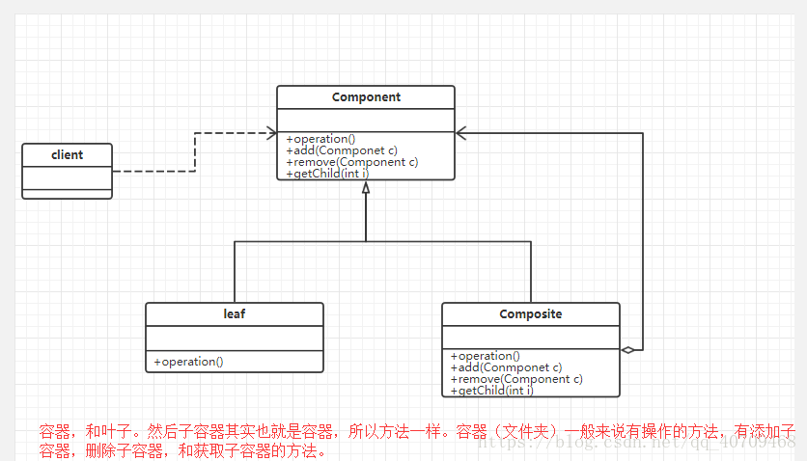
组合模式
组合多个对象形成树形结构以表示有整体-部分关系层次结构，组合模式可以让客户端统一对待单个对象和组合对象

模板方法模式
模板方法模式
模板方法模式是类的行为模式。准备一个抽象类，将部分逻辑以具体方法以及具体构造函数的形式实现，然后声明一些抽象方法来迫使子类实现剩余的逻辑
。不同的子类可以以不同的方式实现这些抽象方法，从而对剩余的逻辑有不同的实现。这就是模板方法模式的用意。
模板方法模式的结构
模板方法模式是所有模式中最为常见的几个模式之一，是基于继承的代码复用的基本技术。
模板方法模式需要开发抽象类和具体子类的设计师之间的协作。一个设计师负责给出一个算法的轮廓和骨架，另一些设计师则负责给出这个算法的各个逻辑步骤。代表这些具体逻辑步骤的方法称做基本方法(primitive method)；
而将这些基本方法汇总起来的方法叫做模板方法(template method)，这个设计模式的名字就是从此而来。
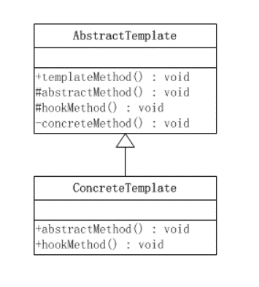
模板方法所代表的行为称为顶级行为，其逻辑称为顶级逻辑。模板方法模式的静态结构图如下所示：

这里涉及到两个角色：
抽象模板(Abstract Template)角色有如下责任：
■ 定义了一个或多个抽象操作，以便让子类实现。这些抽象操作叫做基本操作，它们是一个顶级逻辑的组成步骤。
■ 定义并实现了一个模板方法。这个模板方法一般是一个具体方法，它给出了一个顶级逻辑的骨架，而逻辑的组成步骤在相应的抽象操作中，推迟到子类实现。顶级逻辑也有可能调用一些具体方法。
具体模板(Concrete Template)角色又如下责任：
■ 实现父类所定义的一个或多个抽象方法，它们是一个顶级逻辑的组成步骤。
■ 每一个抽象模板角色都可以有任意多个具体模板角色与之对应，而每一个具体模板角色都可以给出这些抽象方法（也就是顶级逻辑的组成步骤）的不同实现，从而使得顶级逻辑的实现各不相同。
源代码
抽象模板角色类，abstractMethod()、hookMethod()等基本方法是顶级逻辑的组成步骤，这个顶级逻辑由templateMethod()方法代表。

public abstract class AbstractTemplate {
/**
* 模板方法
*/
public void templateMethod(){
//调用基本方法
abstractMethod();
hookMethod();
concreteMethod();
}
/**
* 基本方法的声明（由子类实现）
*/
protected abstract void abstractMethod();
/**
* 基本方法(空方法)
*/
protected void hookMethod(){}
/**
* 基本方法（已经实现）
*/
private final void concreteMethod(){
//业务相关的代码
}
}

public class ConcreteTemplate extends AbstractTemplate{
//基本方法的实现
@Override
public void abstractMethod() {
//业务相关的代码
}
//重写父类的方法
@Override
public void hookMethod() {
//业务相关的代码
}
}
java8 写法
public abstract class AbstractTemplate {
/**
* 模板方法
*/
public void templateMethod(Consumer concreteMethod){
//调用基本方法
abstractMethod();
hookMethod();
concreteMethod.accept();
}
/**
* 基本方法的声明（由子类实现）
*/
protected void hookMethod(){}
/**
* 基本方法（已经实现）
*/
private final void concreteMethod(){
//业务相关的代码
}
}
注 省去了空方法行为由Lambda传入

模板模式的关键是：子类可以置换掉父类的可变部分，但是子类却不可以改变模板方法所代表的顶级逻辑。
每当定义一个新的子类时，不要按照控制流程的思路去想，而应当按照“责任”的思路去想。换言之，应当考虑哪些操作是必须置换掉的，哪些操作是可以置换掉的，以及哪些操作是不可以置换掉的。使用模板模式可以使这些责任变得清晰。
模板方法模式中的方法
模板方法中的方法可以分为两大类：模板方法和基本方法。
模板方法
一个模板方法是定义在抽象类中的，把基本操作方法组合在一起形成一个总算法或一个总行为的方法。
一个抽象类可以有任意多个模板方法，而不限于一个。每一个模板方法都可以调用任意多个具体方法。
基本方法
基本方法又可以分为三种：抽象方法(Abstract Method)、具体方法(Concrete Method)和钩子方法(Hook Method)。
● 抽象方法：一个抽象方法由抽象类声明，由具体子类实现。在Java语言里抽象方法以abstract关键字标示。
● 具体方法：一个具体方法由抽象类声明并实现，而子类并不实现或置换。
● 钩子方法：一个钩子方法由抽象类声明并实现，而子类会加以扩展。通常抽象类给出的实现是一个空实现，作为方法的默认实现。
在上面的例子中，AbstractTemplate是一个抽象类，它带有三个方法。其中abstractMethod()是一个抽象方法，它由抽象类声明为抽象方法，并由子类实现；hookMethod()是一个钩子方法，它由抽象类声明并提供默认实现，并且由子类置换掉。concreteMethod()是一个具体方法，它由抽象类声明并实现。
默认钩子方法
一个钩子方法常常由抽象类给出一个空实现作为此方法的默认实现。这种空的钩子方法叫做“Do Nothing Hook”。显然，这种默认钩子方法在缺省适配模式里面已经见过了，一个缺省适配模式讲的是一个类为一个接口提供一个默认的空实现，从而使得缺省适配类的子类不必像实现接口那样必须给出所有方法的实现，因为通常一个具体类并不需要所有的方法。
命名规则
命名规则是设计师之间赖以沟通的管道之一，使用恰当的命名规则可以帮助不同设计师之间的沟通。
钩子方法的名字应当以do开始，这是熟悉设计模式的Java开发人员的标准做法。在上面的例子中，钩子方法hookMethod()应当以do开头；在HttpServlet类中，也遵从这一命名规则，如doGet()、doPost()等方法。

使用场景

考虑一个计算存款利息的例子。假设系统需要支持两种存款账号，即货币市场(Money Market)账号和定期存款(Certificate of Deposite)账号。这两种账号的存款利息是不同的，因此，在计算一个存户的存款利息额时，必须区分两种不同的账号类型。
这个系统的总行为应当是计算出利息，这也就决定了作为一个模板方法模式的顶级逻辑应当是利息计算。由于利息计算涉及到两个步骤：一个基本方法给出账号种类，另一个基本方法给出利息百分比。这两个基本方法构成具体逻辑，因为账号的类型不同，所以具体逻辑会有所不同。
显然，系统需要一个抽象角色给出顶级行为的实现，而将两个作为细节步骤的基本方法留给具体子类实现。由于需要考虑的账号有两种：一是货币市场账号，二是定期存款账号。系统的类结构如下图所示。

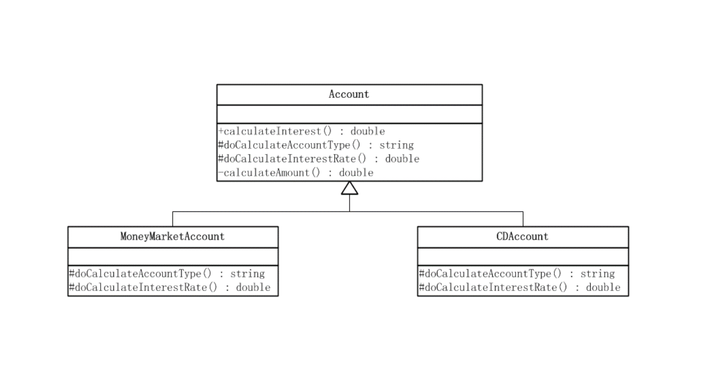

public abstract class Account {
/**
* 模板方法，计算利息数额
* @return 返回利息数额
*/
public final double calculateInterest(){
double interestRate = doCalculateInterestRate();
String accountType = doCalculateAccountType();
double amount = calculateAmount(accountType);
return amount * interestRate;
}
/**
* 基本方法留给子类实现
*/
protected abstract String doCalculateAccountType();
/**
* 基本方法留给子类实现
*/
protected abstract double doCalculateInterestRate();
/**
* 基本方法，已经实现
*/
private double calculateAmount(String accountType){
/**
* 省略相关的业务逻辑
*/
return 7243.00;
}
}

public class MoneyMarketAccount extends Account {

@Override
protected String doCalculateAccountType() {

return "Money Market";
}

@Override
protected double doCalculateInterestRate() {

return 0.045;
}

}

public class CDAccount extends Account {

@Override
protected String doCalculateAccountType() {
return "Certificate of Deposite";
}

@Override
protected double doCalculateInterestRate() {
return 0.06;
}

}

public class Client {

public static void main(String[] args) {
Account account = new MoneyMarketAccount();
System.out.println("货币市场账号的利息数额为：" + account.calculateInterest());
account = new CDAccount();
System.out.println("定期账号的利息数额为：" + account.calculateInterest());
}

}

模板方法模式在Servlet中的应用

protected void service(HttpServletRequest req, HttpServletResponse resp)
throws ServletException, IOException {

String method = req.getMethod();

if (method.equals(METHOD_GET)) {
long lastModified = getLastModified(req);
if (lastModified == -1) {
// servlet doesn't support if-modified-since, no reason
// to go through further expensive logic
doGet(req, resp);
} else {
long ifModifiedSince = req.getDateHeader(HEADER_IFMODSINCE);
if (ifModifiedSince < (lastModified / 1000 * 1000)) {
// If the servlet mod time is later, call doGet()
// Round down to the nearest second for a proper compare
// A ifModifiedSince of -1 will always be less
maybeSetLastModified(resp, lastModified);
doGet(req, resp);
} else {
resp.setStatus(HttpServletResponse.SC_NOT_MODIFIED);
}
}

} else if (method.equals(METHOD_HEAD)) {
long lastModified = getLastModified(req);
maybeSetLastModified(resp, lastModified);
doHead(req, resp);

} else if (method.equals(METHOD_POST)) {
doPost(req, resp);

} else if (method.equals(METHOD_PUT)) {
doPut(req, resp);

} else if (method.equals(METHOD_DELETE)) {
doDelete(req, resp);

} else if (method.equals(METHOD_OPTIONS)) {
doOptions(req,resp);

} else if (method.equals(METHOD_TRACE)) {
doTrace(req,resp);

} else {
//
// Note that this means NO servlet supports whatever
// method was requested, anywhere on this server.
//

String errMsg = lStrings.getString("http.method_not_implemented");
Object[] errArgs = new Object[1];
errArgs[0] = method;
errMsg = MessageFormat.format(errMsg, errArgs);

resp.sendError(HttpServletResponse.SC_NOT_IMPLEMENTED, errMsg);
}
}

策略模式
策略模式
策略模式属于对象的行为模式。其用意是针对一组算法，将每一个算法封装到具有共同接口的独立的类中，从而使得它们可以相互替换。策略模式使得算法可以在不影响到客户端的情况下发生变化。
策略模式的结构
策略模式是对算法的包装，是把使用算法的责任和算法本身分割开来，委派给不同的对象管理。策略模式通常把一个系列的算法包装到一系列的策略类里面，作为一个抽象策略类的子类。
用一句话来说，就是：“准备一组算法，并将每一个算法封装起来，使得它们可以互换”。下面就以一个示意性的实现讲解策略模式实例的结构。

这个模式涉及到三个角色：
● 环境(Context)角色：持有一个Strategy的引用。
● 抽象策略(Strategy)角色：这是一个抽象角色，通常由一个接口或抽象类实现。此角色给出所有的具体策略类所需的接口。
● 具体策略(ConcreteStrategy)角色：包装了相关的算法或行为。
源代码
public class Context {
//持有一个具体策略的对象
private Strategy strategy;
/**
* 构造函数，传入一个具体策略对象
* @param strategy 具体策略对象
*/
public Context(Strategy strategy){
this.strategy = strategy;
}
/**
* 策略方法
*/
public void contextInterface(){

strategy.strategyInterface();
}

}

public interface Strategy {
/**
* 策略方法
*/
public void strategyInterface();
}

public class ConcreteStrategyA implements Strategy {

@Override
public void strategyInterface() {
//相关的业务
}

}

public class ConcreteStrategyB implements Strategy {

@Override
public void strategyInterface() {
//相关的业务
}

}
public class ConcreteStrategyC implements Strategy {

@Override
public void strategyInterface() {
//相关的业务
}

}

java8写法：
public class Context {
//持有一个具体策略的对象
private Strategy strategy;
/**
* 构造函数，传入一个具体策略对象
* @param strategy 具体策略对象
*/
public Context(Strategy strategy){
this.strategy = strategy;
}
/**
* 策略方法
*/
public void contextInterface(){

strategy.strategyInterface();
}

}

public interface Strategy {
/**
* 策略方法
*/
public void strategyInterface();
}

main()
Context context=new context(()->{相关的业务})
context.contextInterface();

使用场景
假设现在要设计一个贩卖各类书籍的电子商务网站的购物车系统。一个最简单的情况就是把所有货品的单价乘上数量，但是实际情况肯定比这要复杂。比如，本网站可能对所有的高级会员提供每本20%的促销折扣；对中级会员提供每本10%的促销折扣；对初级会员没有折扣。
根据描述，折扣是根据以下的几个算法中的一个进行的：
算法一：对初级会员没有折扣。
算法二：对中级会员提供10%的促销折扣。
算法三：对高级会员提供20%的促销折扣。
使用策略模式来实现的结构图如下：

public interface MemberStrategy {
/**
* 计算图书的价格
* @param booksPrice 图书的原价
* @return 计算出打折后的价格
*/
public double calcPrice(double booksPrice);
}

初级会员折扣类

public class PrimaryMemberStrategy implements MemberStrategy {

@Override
public double calcPrice(double booksPrice) {

System.out.println("对于初级会员的没有折扣");
return booksPrice;
}

}

中级会员折扣类

public class IntermediateMemberStrategy implements MemberStrategy {

@Override
public double calcPrice(double booksPrice) {

System.out.println("对于中级会员的折扣为10%");
return booksPrice * 0.9;
}

}

高级会员折扣类

public class AdvancedMemberStrategy implements MemberStrategy {

@Override
public double calcPrice(double booksPrice) {

System.out.println("对于高级会员的折扣为20%");
return booksPrice * 0.8;
}
}

价格类

public class Price {
//持有一个具体的策略对象
private MemberStrategy strategy;
/**
* 构造函数，传入一个具体的策略对象
* @param strategy 具体的策略对象
*/
public Price(MemberStrategy strategy){
this.strategy = strategy;
}

/**
* 计算图书的价格
* @param booksPrice 图书的原价
* @return 计算出打折后的价格
*/
public double quote(double booksPrice){
return this.strategy.calcPrice(booksPrice);
}
}

客户端

public class Client {

public static void main(String[] args) {
//选择并创建需要使用的策略对象
MemberStrategy strategy = new AdvancedMemberStrategy();
//创建环境
Price price = new Price(strategy);
//计算价格
double quote = price.quote(300);
System.out.println("图书的最终价格为：" + quote);
}

}

从上面的示例可以看出，策略模式仅仅封装算法，提供新的算法插入到已有系统中，以及老算法从系统中“退休”的方法，策略模式并不决定在何时使用何种算法。在什么情况下使用什么算法是由客户端决定的。
认识策略模式
策略模式的重心
策略模式的重心不是如何实现算法，而是如何组织、调用这些算法，从而让程序结构更灵活，具有更好的维护性和扩展性。
算法的平等性
策略模式一个很大的特点就是各个策略算法的平等性。对于一系列具体的策略算法，大家的地位是完全一样的，正因为这个平等性，才能实现算法之间可以相互替换。所有的策略算法在实现上也是相互独立的，相互之间是没有依赖的。
所以可以这样描述这一系列策略算法：策略算法是相同行为的不同实现。
运行时策略的唯一性
运行期间，策略模式在每一个时刻只能使用一个具体的策略实现对象，虽然可以动态地在不同的策略实现中切换，但是同时只能使用一个。
公有的行为
经常见到的是，所有的具体策略类都有一些公有的行为。这时候，就应当把这些公有的行为放到共同的抽象策略角色Strategy类里面。当然这时候抽象策略角色必须要用Java抽象类实现，而不能使用接口。
这其实也是典型的将代码向继承等级结构的上方集中的标准做法。
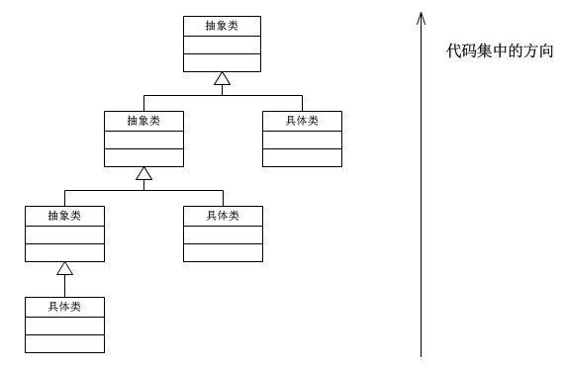

策略模式的优点
（1）策略模式提供了管理相关的算法族的办法。策略类的等级结构定义了一个算法或行为族。恰当使用继承可以把公共的代码移到父类里面，从而避免代码重复。
（2）使用策略模式可以避免使用多重条件(if-else)语句。多重条件语句不易维护，它把采取哪一种算法或采取哪一种行为的逻辑与算法或行为的逻辑混合在一起，统统列在一个多重条件语句里面，比使用继承的办法还要原始和落后。
策略模式的缺点
（1）客户端必须知道所有的策略类，并自行决定使用哪一个策略类。这就意味着客户端必须理解这些算法的区别，以便适时选择恰当的算法类。换言之，策略模式只适用于客户端知道算法或行为的情况。
（2）由于策略模式把每个具体的策略实现都单独封装成为类，如果备选的策略很多的话，那么对象的数目就会很可观。

模板方法模式与策略模式的区别
模板方法模式的主要思想：定义一个算法流程，将一些特定步骤的具体实现、延迟到子类。使得可以在不改变算法流程的情况下，通过不同的子类、来实现“定制”流程中的特定的步骤。
策略模式的主要思想：使不同的算法可以被相互替换，而不影响客户端的使用。

在思想和意图上看，模板方法更加强调：
1）定义一条线（算法流程），线上的多个点是可以变化的（具体实现在子类中完成），线上的多个点一定是会被执行的，并且一定是按照特定流程被执行的。
2）算法流程只有唯一的入口，对于点的访问是受限的【通常用受保护的虚函数来定义可变点】。
策略模式更注重于： 一个“策略”是一个 整体的(完整的) 算法，算法是可以被整体替换的。而模板方法只能被替换其中的特定点，算法流程是固定不可变的。
在这样的细节上看来，模板方法 和 一组策略模式 是不可以划等号的。

java8 写法

适配器模式
适配器模式
适配器模式(Adapter Pattern)：将一个接口转换成客户希望的另一个接口，使接口不兼容的那些类可以一起工作，其别名为包装器(Wrapper)。适配器模式既可以作为类结构型模式，也可以作为对象结构型模式。

在适配器模式中，我们通过增加一个新的适配器类来解决接口不兼容的问题，使得原本没有任何关系的类可以协同工作。

根据适配器类与适配者类的关系不同，适配器模式可分为对象适配器和类适配器两种，在对象适配器模式中，适配器与适配者之间是关联关系；在类适配器模式中，适配器与适配者之间是继承（或实现）关系。

角色
Target（目标抽象类）：目标抽象类定义客户所需接口，可以是一个抽象类或接口，也可以是具体类。

Adapter（适配器类）：适配器可以调用另一个接口，作为一个转换器，对Adaptee和Target进行适配，适配器类是适配器模式的核心，在对象适配器中，它通过继承Target并关联一个Adaptee对象使二者产生联系。

Adaptee（适配者类）：适配者即被适配的角色，它定义了一个已经存在的接口，这个接口需要适配，适配者类一般是一个具体类，包含了客户希望使用的业务方法，在某些情况下可能没有适配者类的源代码。

缺省适配器模式(Default Adapter Pattern)：当不需要实现一个接口所提供的所有方法时，可先设计一个抽象类实现该接口，并为接口中每个方法提供一个默认实现（空方法），那么该抽象类的子类可以选择性地覆盖父类的某些方法来实现需求，它适用于不想使用一个接口中的所有方法的情况，又称为单接口适配器模式。缺省适配器模式是适配器模式的一种变体，其应用也较为广泛。在JDK类库的事件处理包java.awt.event中广泛使用了缺省适配器模式，如WindowAdapter、KeyAdapter、MouseAdapter等。

类适配器
首先有一个已存在的将被适配的类
public class Adaptee {
public void adapteeRequest() {
System.out.println("被适配者的方法");
}
}
定义一个目标接口
public interface Target {
void request();
}
怎么才可以在目标接口中的 request() 调用 Adaptee 的 adapteeRequest() 方法呢？
如果直接实现 Target 是不行的
public class ConcreteTarget implements Target {
@Override
public void request() {
System.out.println("concreteTarget目标方法");
}
}
如果通过一个适配器类，实现 Target 接口，同时继承了 Adaptee 类，然后在实现的 request() 方法中调用父类的 adapteeRequest() 即可实现
public class Test {
public static void main(String[] args) {
Target target = new ConcreteTarget();
target.request();

Target adapterTarget = new Adapter();
adapterTarget.request();
}
}
输出
concreteTarget目标方法
被适配者的方法
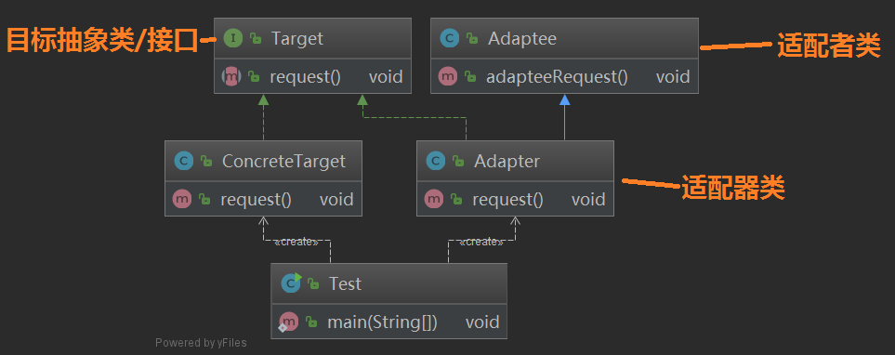

这样我们即可在新接口 Target 中适配旧的接口或类
对象适配器
对象适配器与类适配器不同之处在于，类适配器通过继承来完成适配，对象适配器则是通过关联来完成，这里稍微修改一下 Adapter 类即可将转变为对象适配器
public class Adapter implements Target{
// 适配者是对象适配器的一个属性
private Adaptee adaptee = new Adaptee();

@Override
public void request() {
//...
adaptee.adapteeRequest();
//...
}
}
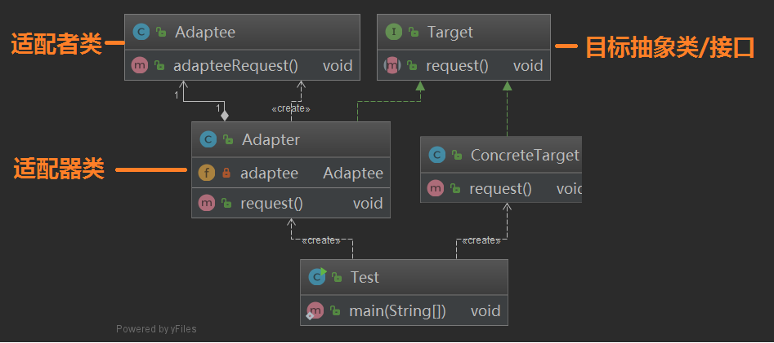

意这里的 Adapter 是将 Adaptee 作为一个成员属性，而不是继承它

电压适配器
再来一个好理解的例子，我们国家的民用电都是 220V，日本是 110V，而我们的手机充电一般需要 5V，这时候要充电，就需要一个电压适配器，将 220V 或者 100V 的输入电压变换为 5V 输出

定义输出交流电接口，输出220V交流电类和输出110V交流电类
public interface AC{
int outputAC();
}

public class AC110 implements AC {
public final int output = 110;

@Override
public int outputAC() {
return output;
}
}

public class AC220 implements AC {
public final int output = 220;

@Override
public int outputAC() {
return output;
}
}
适配器接口，其中 support() 方法用于检查输入的电压是否与适配器匹配，outputDC5V() 方法则用于将输入的电压变换为 5V 后输出
public interface DC5Adapter {
boolean support(AC ac);

int outputDC5V(AC ac);
}
实现中国变压适配器和日本变压适配器
public class ChinaPowerAdapter implements DC5Adapter {
public static final int voltage = 220;

@Override
public boolean support(AC ac) {
return (voltage == ac.outputAC());
}

@Override
public int outputDC5V(AC ac) {
int adapterInput = ac.outputAC();
//变压器...
int adapterOutput = adapterInput / 44;
System.out.println("使用ChinaPowerAdapter变压适配器，输入AC:" + adapterInput + "V" + "，输出DC:" + adapterOutput + "V");
return adapterOutput;
}
}

public class JapanPowerAdapter implements DC5Adapter {
public static final int voltage = 110;

@Override
public boolean support(AC ac) {
return (voltage == ac.outputAC());
}

@Override
public int outputDC5V(AC ac) {
int adapterInput = ac.outputAC();
//变压器...
int adapterOutput = adapterInput / 22;
System.out.println("使用JapanPowerAdapter变压适配器，输入AC:" + adapterInput + "V" + "，输出DC:" + adapterOutput + "V");
return adapterOutput;
}
}
测试，准备中国变压适配器和日本变压适配器各一个，定义一个方法可以根据电压找到合适的变压器，然后进行测试
public class Test {
private List<DC5Adapter> adapters = new LinkedList<DC5Adapter>();

public Test() {
this.adapters.add(new ChinaPowerAdapter());
this.adapters.add(new JapanPowerAdapter());
}

// 根据电压找合适的变压器
public DC5Adapter getPowerAdapter(AC ac) {
DC5Adapter adapter = null;
for (DC5Adapter ad : this.adapters) {
if (ad.support(ac)) {
adapter = ad;
break;
}
}
if (adapter == null){
throw new IllegalArgumentException("没有找到合适的变压适配器");
}
return adapter;
}

public static void main(String[] args) {
Test test = new Test();
AC chinaAC = new AC220();
DC5Adapter adapter = test.getPowerAdapter(chinaAC);
adapter.outputDC5V(chinaAC);

// 去日本旅游，电压是 110V
AC japanAC = new AC110();
adapter = test.getPowerAdapter(japanAC);
adapter.outputDC5V(japanAC);
}
}
输出
使用ChinaPowerAdapter变压适配器，输入AC:220V，输出DC:5V
使用JapanPowerAdapter变压适配器，输入AC:110V，输出DC:5V
适配器模式总结

主要优点：

将目标类和适配者类解耦，通过引入一个适配器类来重用现有的适配者类，无须修改原有结构。
增加了类的透明性和复用性，将具体的业务实现过程封装在适配者类中，对于客户端类而言是透明的，而且提高了适配者的复用性，同一个适配者类可以在多个不同的系统中复用。
灵活性和扩展性都非常好，通过使用配置文件，可以很方便地更换适配器，也可以在不修改原有代码的基础上增加新的适配器类，完全符合“开闭原则”。
具体来说，类适配器模式还有如下优点：

由于适配器类是适配者类的子类，因此可以在适配器类中置换一些适配者的方法，使得适配器的灵活性更强。
对象适配器模式还有如下优点：

一个对象适配器可以把多个不同的适配者适配到同一个目标；
可以适配一个适配者的子类，由于适配器和适配者之间是关联关系，根据“里氏代换原则”，适配者的子类也可通过该适配器进行适配。
类适配器模式的缺点如下：

对于Java、C#等不支持多重类继承的语言，一次最多只能适配一个适配者类，不能同时适配多个适配者；
适配者类不能为最终类，如在Java中不能为final类，C#中不能为sealed类；
在Java、C#等语言中，类适配器模式中的目标抽象类只能为接口，不能为类，其使用有一定的局限性。
对象适配器模式的缺点如下：

与类适配器模式相比，要在适配器中置换适配者类的某些方法比较麻烦。如果一定要置换掉适配者类的一个或多个方法，可以先做一个适配者类的子类，将适配者类的方法置换掉，然后再把适配者类的子类当做真正的适配者进行适配，实现过程较为复杂。

适用场景：

系统需要使用一些现有的类，而这些类的接口（如方法名）不符合系统的需要，甚至没有这些类的源代码。
想创建一个可以重复使用的类，用于与一些彼此之间没有太大关联的一些类，包括一些可能在将来引进的类一起工作。

源码分析适配器模式的典型应用
spring AOP中的适配器模式
在Spring的Aop中，使用的 Advice（通知） 来增强被代理类的功能。

Advice的类型有：MethodBeforeAdvice、AfterReturningAdvice、ThrowsAdvice

在每个类型 Advice 都有对应的拦截器，MethodBeforeAdviceInterceptor、AfterReturningAdviceInterceptor、ThrowsAdviceInterceptor

Spring需要将每个 Advice 都封装成对应的拦截器类型，返回给容器，所以需要使用适配器模式对 Advice 进行转换

三个适配者类 Adaptee 如下：
public interface MethodBeforeAdvice extends BeforeAdvice {
void before(Method var1, Object[] var2, @Nullable Object var3) throws Throwable;
}

public interface AfterReturningAdvice extends AfterAdvice {
void afterReturning(@Nullable Object var1, Method var2, Object[] var3, @Nullable Object var4) throws Throwable;
}

public interface ThrowsAdvice extends AfterAdvice {
}

public interface AdvisorAdapter {
boolean supportsAdvice(Advice var1);

MethodInterceptor getInterceptor(Advisor var1);
}
三个适配器类 Adapter 分别如下，注意其中的 Advice、Adapter、Interceptor之间的对应关系
class MethodBeforeAdviceAdapter implements AdvisorAdapter, Serializable {
 | @Override
 | public boolean supportsAdvice(Advice advice) {
 |  | return (advice instanceof MethodBeforeAdvice);
 | }

 | @Override
 | public MethodInterceptor getInterceptor(Advisor advisor) {
 |  | MethodBeforeAdvice advice = (MethodBeforeAdvice) advisor.getAdvice();
 |  | return new MethodBeforeAdviceInterceptor(advice);
 | }
}

@SuppressWarnings("serial")
class AfterReturningAdviceAdapter implements AdvisorAdapter, Serializable {
 | @Override
 | public boolean supportsAdvice(Advice advice) {
 |  | return (advice instanceof AfterReturningAdvice);
 | }
 | @Override
 | public MethodInterceptor getInterceptor(Advisor advisor) {
 |  | AfterReturningAdvice advice = (AfterReturningAdvice) advisor.getAdvice();
 |  | return new AfterReturningAdviceInterceptor(advice);
 | }
}

class ThrowsAdviceAdapter implements AdvisorAdapter, Serializable {
 | @Override
 | public boolean supportsAdvice(Advice advice) {
 |  | return (advice instanceof ThrowsAdvice);
 | }
 | @Override
 | public MethodInterceptor getInterceptor(Advisor advisor) {
 |  | return new ThrowsAdviceInterceptor(advisor.getAdvice());
 | }
}

客户端 DefaultAdvisorAdapterRegistry
public class DefaultAdvisorAdapterRegistry implements AdvisorAdapterRegistry, Serializable {
private final List<AdvisorAdapter> adapters = new ArrayList(3);

public DefaultAdvisorAdapterRegistry() {
// 这里注册了适配器
this.registerAdvisorAdapter(new MethodBeforeAdviceAdapter());
this.registerAdvisorAdapter(new AfterReturningAdviceAdapter());
this.registerAdvisorAdapter(new ThrowsAdviceAdapter());
}

public MethodInterceptor[] getInterceptors(Advisor advisor) throws UnknownAdviceTypeException {
List<MethodInterceptor> interceptors = new ArrayList(3);
Advice advice = advisor.getAdvice();
if (advice instanceof MethodInterceptor) {
interceptors.add((MethodInterceptor)advice);
}

Iterator var4 = this.adapters.iterator();

while(var4.hasNext()) {
AdvisorAdapter adapter = (AdvisorAdapter)var4.next();
if (adapter.supportsAdvice(advice)) { // 这里调用适配器方法
interceptors.add(adapter.getInterceptor(advisor)); // 这里调用适配器方法
}
}

if (interceptors.isEmpty()) {
throw new UnknownAdviceTypeException(advisor.getAdvice());
} else {
return (MethodInterceptor[])interceptors.toArray(new MethodInterceptor[0]);
}
}
// ...省略...
}
这里看 while 循环里，逐个取出注册的适配器，调用 supportsAdvice() 方法来判断 Advice 对应的类型，然后调用 getInterceptor() 创建对应类型的拦截器
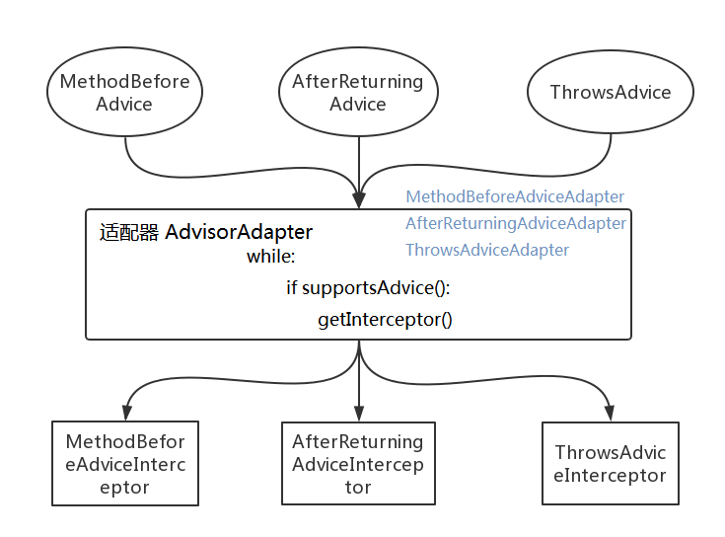

这里应该属于对象适配器模式，关键字 instanceof 可看成是 Advice 的方法，不过这里的 Advice 对象是从外部传进来，而不是成员属性

spring MVC中的适配器模式
Spring MVC中的适配器模式主要用于执行目标 Controller 中的请求处理方法。

在Spring MVC中，DispatcherServlet 作为用户，HandlerAdapter 作为期望接口，具体的适配器实现类用于对目标类进行适配，Controller 作为需要适配的类。

为什么要在 Spring MVC 中使用适配器模式？Spring MVC 中的 Controller 种类众多，不同类型的 Controller 通过不同的方法来对请求进行处理。如果不利用适配器模式的话，DispatcherServlet 直接获取对应类型的 Controller，需要的自行来判断，像下面这段代码一样：

if(mappedHandler.getHandler() instanceof MultiActionController){
((MultiActionController)mappedHandler.getHandler()).xxx
}else if(mappedHandler.getHandler() instanceof XXX){
...
}else if(...){
...
}
这样假设如果我们增加一个 HardController,就要在代码中加入一行 if(mappedHandler.getHandler() instanceof HardController)，这种形式就使得程序难以维护，也违反了设计模式中的开闭原则 – 对扩展开放，对修改关闭。

我们来看看源码，首先是适配器接口 HandlerAdapter
public interface HandlerAdapter {
boolean supports(Object var1);

ModelAndView handle(HttpServletRequest var1, HttpServletResponse var2, Object var3) throws Exception;

long getLastModified(HttpServletRequest var1, Object var2);
}
现该接口的适配器每一个 Controller 都有一个适配器与之对应，这样的话，每自定义一个 Controller 需要定义一个实现 HandlerAdapter 的适配器。
springmvc 中提供的 Controller 实现类有如下
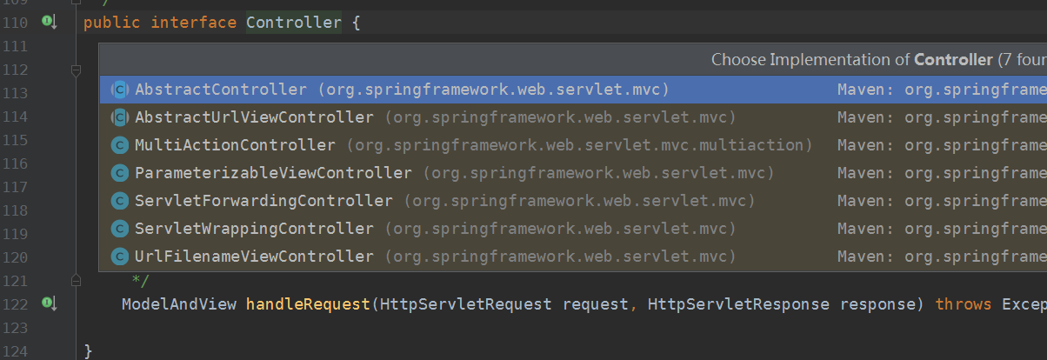

springmvc 中提供的 HandlerAdapter 实现类如下
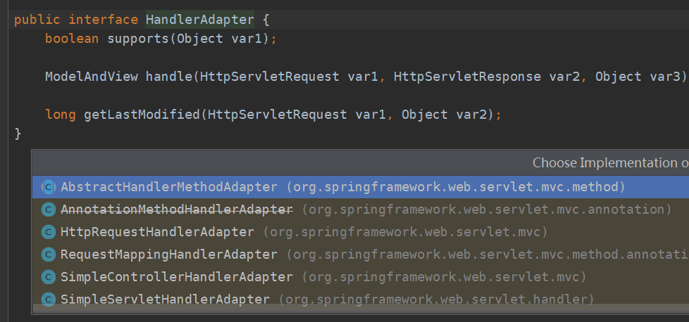

HttpRequestHandlerAdapter 这个适配器代码如下
public class HttpRequestHandlerAdapter implements HandlerAdapter {
public HttpRequestHandlerAdapter() {
}

public boolean supports(Object handler) {
return handler instanceof HttpRequestHandler;
}

public ModelAndView handle(HttpServletRequest request, HttpServletResponse response, Object handler) throws Exception {
((HttpRequestHandler)handler).handleRequest(request, response);
return null;
}

public long getLastModified(HttpServletRequest request, Object handler) {
return handler instanceof LastModified ? ((LastModified)handler).getLastModified(request) : -1L;
}
}
当Spring容器启动后，会将所有定义好的适配器对象存放在一个List集合中，当一个请求来临时，DispatcherServlet 会通过 handler 的类型找到对应适配器，并将该适配器对象返回给用户，然后就可以统一通过适配器的 hanle() 方法来调用 Controller 中的用于处理请求的方法。

public class DispatcherServlet extends FrameworkServlet {
private List<HandlerAdapter> handlerAdapters;

//初始化handlerAdapters
private void initHandlerAdapters(ApplicationContext context) {
//..省略...
}

// 遍历所有的 HandlerAdapters，通过 supports 判断找到匹配的适配器
protected HandlerAdapter getHandlerAdapter(Object handler) throws ServletException {
 |  | for (HandlerAdapter ha : this.handlerAdapters) {
 |  |  | if (logger.isTraceEnabled()) {
 |  |  |  | logger.trace("Testing handler adapter [" + ha + "]");
 |  |  | }
 |  |  | if (ha.supports(handler)) {
 |  |  |  | return ha;
 |  |  | }
 |  | }
 | }

 | // 分发请求，请求需要找到匹配的适配器来处理
 | protected void doDispatch(HttpServletRequest request, HttpServletResponse response) throws Exception {
 |  | HttpServletRequest processedRequest = request;
 |  | HandlerExecutionChain mappedHandler = null;

 |  | // Determine handler for the current request.
 |  | mappedHandler = getHandler(processedRequest);

 |  | // 确定当前请求的匹配的适配器.
 |  | HandlerAdapter ha = getHandlerAdapter(mappedHandler.getHandler());

 |  | ha.getLastModified(request, mappedHandler.getHandler());

 |  | mv = ha.handle(processedRequest, response, mappedHandler.getHandler());
}
 | // ...省略...
}
通过适配器模式我们将所有的 controller 统一交给 HandlerAdapter 处理，免去了写大量的 if-else 语句对 Controller 进行判断，也更利于扩展新的 Controller 类型。

装饰者模式
装饰者模式

定义

在不改变原有对象的基础之上，将功能附加到对象上。提供了比继承更有弹性的替代方案（扩展原有对象功能）

类型

结构型

适用场景

1. 扩展一个类的功能或者给一个类添加附加职责
2. 给一个对象动态的添加功能，或动态撤销功能。

优点

1. 继承的有力补充，比继承灵活，不改变原有对象的情况下给一个对象扩展功能。（继承在扩展功能是静态的，必须在编译时就确定好，而使用装饰者可以在运行时决定，装饰者也建立在继承的基础之上的）
2. 通过使用不同装饰类以及这些类的排列组合，可以实现不同的效果。
3. 符合开闭原则

缺点

1. 会出现更多的代码，更多的类，增加程序的复杂性。
2. 动态装饰时，多层装饰时会更复杂。（使用继承来拓展功能会增加类的数量，使用装饰者模式不会像继承那样增加那么多类的数量但是会增加对象的数量，当对象的数量增加到一定的级别时，无疑会大大增加我们代码调试的难度）

装饰者相关的设计模式

装饰者和代理模式

装饰者模式关注的是对象的动态添加功能。代理模式关注的是对对象的控制访问，对它的用户隐藏对象的具体信息。

装饰者模式和适配器模式

装饰者模式和被装饰的类要实现同一个接口，或者装饰类是被装饰的类的子类。 适配器模式和被适配的类具有不同的接口。

按照我博客的国际惯例，下面开始看代码，看代码之前首先假设一个应用场景吧假设我们现在在路边摊看到一个卖煎饼果子的，现在想买煎饼果子，煎饼果子一般的话都是可以加鸡蛋加香肠什么的，好那我们就来模拟一下加在煎饼果子上加东西的操作。
首先我们看一下使用继承的方式怎么实现。

创建一个煎饼果子类
public class Battercake {
protected String getDesc(){
return "煎饼果子";
}
protected int cost(){
return 8;
}

}
加鸡蛋类，我们让加鸡蛋类继承煎饼果子类
public class BattercakeWithEgg extends Battercake {
@Override
public String getDesc() {
return super.getDesc()+" 加一个鸡蛋";
}

@Override
public int cost() {
return super.cost()+1;
}
}
加香肠类，同样的继承煎饼果子类。
public class BattercakeWithEggSausage extends BattercakeWithEgg {
@Override
public String getDesc() {
return super.getDesc()+ " 加一根香肠";
}

@Override
public int cost() {
return super.cost()+2;
}
}
测试类
public class DecoratorV1Test {
public static void main(String[] args) {
Battercake battercake = new Battercake();
System.out.println(battercake.getDesc()+" 销售价格:"+battercake.cost());

Battercake battercakeWithEgg = new BattercakeWithEgg();
System.out.println(battercakeWithEgg.getDesc()+" 销售价格:"+battercakeWithEgg.cost());

Battercake battercakeWithEggSausage = new BattercakeWithEggSausage();
System.out.println(battercakeWithEggSausage.getDesc()+" 销售价格:"+battercakeWithEggSausage.cost());

}
}
煎饼 销售价格:8
煎饼 加一个鸡蛋 销售价格:9
煎饼 加一个鸡蛋 加一根香肠 销售价格:11
这样做有个问题，什么问题呢？假设我们现在要加2个鸡蛋呢？糟糕我们没写加2个鸡蛋的类，如果还有3个4个什么的那是不是就要类爆炸了。下面我们使用装饰者模式实现一下。
首先我们定义一个抽象的煎饼果子

public abstract class ABattercake {
protected abstract String getDesc();
protected abstract int cost();

}

实体煎饼果子类，实体煎饼果子继承了抽象煎饼果子类。
public class Battercake extends ABattercake {
@Override
protected String getDesc() {
return "煎饼";
}

@Override
protected int cost() {
return 8;
}
}
装饰父类，这里也是可以使用抽象类，等会儿我们再说什么时候使用抽象类什么时候使用实体类。注意构造器和这个里面的花费、描述方法的写法。这里注入一个抽象煎饼类的对象。我们的获取描述花费的操作都委托抽象煎饼类来执行，为什么要这么做可以去看看我之前的文章依赖倒置原则。

public class AbstractDecorator extends ABattercake {
private ABattercake aBattercake;

public AbstractDecorator(ABattercake aBattercake) {
this.aBattercake = aBattercake;
}
@Override
protected String getDesc() {
return this.aBattercake.getDesc();
}

@Override
protected int cost() {
return this.aBattercake.cost();
}
}
鸡蛋的装饰类，这里注意他的构造器，参数是父类的对象抽象煎饼类对象，这里获取描述和花费方法都是调用了父类的方法。
public class EggDecorator extends AbstractDecorator {
public EggDecorator(ABattercake aBattercake) {
super(aBattercake);
}

@Override
protected String getDesc() {
return super.getDesc()+" 加一个鸡蛋";
}

@Override
protected int cost() {
return super.cost()+1;
}
}
香肠装饰类
public class SausageDecorator extends AbstractDecorator{
public SausageDecorator(ABattercake aBattercake) {
super(aBattercake);
}

@Override
protected String getDesc() {
return super.getDesc()+" 加一根香肠";
}

@Override
protected int cost() {
return super.cost()+2;
}
}
最后是测试类，创建一个实体煎饼果子类并赋值给抽象煎饼果子类，然后将这个父类对象注入装饰类，再把得到的对象赋值给创建的抽象对象。
public class DecoratorV2Test {
public static void main(String[] args) {
ABattercake aBattercake;
aBattercake = new Battercake();
aBattercake = new EggDecorator(aBattercake);
aBattercake = new EggDecorator(aBattercake);
aBattercake = new SausageDecorator(aBattercake);

System.out.println(aBattercake.getDesc()+" 销售价格:"+aBattercake.cost());

}
}
输入结果
煎饼 加一个鸡蛋 加一个鸡蛋 加一根香肠 销售价格:12
最后我们来说说装饰父类什么时候使用抽象类。一般当我们需要在具体的类中都需涛执行一些特定的操作时。我们一般就会使用抽象类，并定义抽象方法。
public abstract class AbstractDecorator extends ABattercake {
private ABattercake aBattercake;

public AbstractDecorator(ABattercake aBattercake) {
this.aBattercake = aBattercake;
}
//定义每个抽象类的独特方法
protected abstract void doSomething();

@Override
protected String getDesc() {
return this.aBattercake.getDesc();
}

@Override
protected int cost() {
return this.aBattercake.cost();
}
}
代理模式和装饰者模式的区别
习AOP时，教材上面都说使用的是动态代理，可是在印象中代理模式一直都是控制访问什么的，怎么又动态增加行为了，动态增加行为不是装饰器模式吗？于是 找了很多资料，想弄清楚这两者之间到底有什么区别。结果发现这一篇英文文章讲的很清晰，就翻译一下，供参考。
首先，让我们先看一下下面的这两个UML类图，他们分别描述了装饰器模式和代理模式的基本实现。
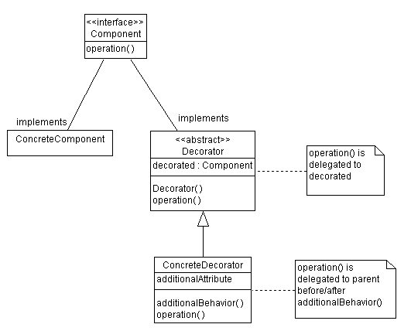
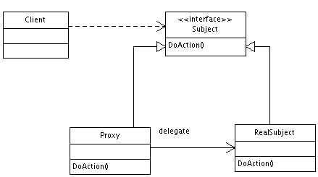

这两个图可能使我们产生困惑。这两个设计模式看起来很像。对装饰器模式来说，装饰者（decorator）和被装饰者（decoratee）都实现同一个 接口。对代理模式来说，代理类（proxy class）和真实处理的类（real class）都实现同一个接口。此外，不论我们使用哪一个模式，都可以很容易地在真实对象的方法前面或者后面加上自定义的方法。

然而，实际上，在装饰器模式和代理模式之间还是有很多差别的。装饰器模式关注于在一个对象上动态的添加方法，然而代理模式关注于控制对对象的访问。换句话 说，用代理模式，代理类（proxy class）可以对它的客户隐藏一个对象的具体信息。因此，当使用代理模式的时候，我们常常在一个代理类中创建一个对象的实例。并且，当我们使用装饰器模 式的时候，我们通常的做法是将原始对象作为一个参数传给装饰者的构造器。

我们可以用另外一句话来总结这些差别：使用代理模式，代理和真实对象之间的的关系通常在编译时就已经确定了，而装饰者能够在运行时递归地被构造。

代理模式：
//代理模式
public class Proxy implements Subject{

private Subject subject;
public Proxy(){
//关系在编译时确定
subject = new RealSubject();
}
public void doAction(){
….
subject.doAction();
….
}
}
//代理的客户
public class Client{
public static void main(String[] args){
//客户不知道代理委托了另一个对象
Subject subject = new Proxy();
…
}
}

装饰模式：
//装饰器模式
public class Decorator implements Component{
private Component component;
public Decorator(Component component){
this.component = component
}
public void operation(){
….
component.operation();
….
}
}
//装饰器的客户
public class Client{
public static void main(String[] args){
//客户指定了装饰者需要装饰的是哪一个类
Component component = new Decorator(new ConcreteComponent());
…
}
}

迭代器模式
迭代器模式
迭代器模式：提供一个方法去顺序访问一个集合中的元素，而又不暴露这些元素的内部表示
在软件模式中的聚合对象一般有两个功能，一个就是进行基本的存储元素。另一个功能就是经行遍历的功能。但是其实第二个功能可以将其变化，或者说将其抽离出来作为一个专门的方法进行使用。
这也是为啥有迭代器模式的原因，JAVA中也有迭代模式的实现。
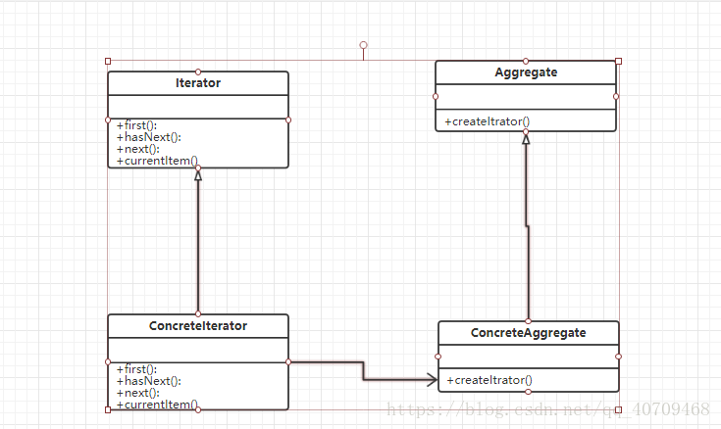

1、Iterator 抽象迭代类，一般为接口或者抽象类，在此类中一般有FIRST（）方法，用来获得第一个元素，NEXT（）方法：获得下一个元素。hasNext()方法用来判断是否有下一个元素，currentItem()方法：当前元素。

2、ConcreteIterator:具体迭代类，实现了父类的具体方法。并且在迭代的时候其实是一个游标在指向当前的元素的位置，通常标识的位置是一个非负整数。

3、Aggregate:抽象聚合类，用于存储具体的元素。并且声明了创建游标的方法。

4、ConcreteIterator:具体聚合类，实现了父类的方法。并且创建了一个具体的迭代器对象。

迭代器模式的实现
关键点就是进行分离，将耦合在一起的功能，分成两个部分。
1、抽象聚合类。包含了创建的迭代器的工厂方法模式.
package iteratorPattern;

import java.util.*;

public abstract class AbstractObjectList {
 | //创建一个object 的arraylist集合
 | protected List<Object> objectList = new ArrayList<Object>();
 | public AbstractObjectList(List<Object> list) {
 |  | // TODO Auto-generated constructor stub
 |  | this.objectList=list;
 | }
 | //添加方法。
 | public void AddObject(Object o) {
 |  | this.objectList.add(o);
 | }
 | //删除方法。
 | public void RemoveObject(Object o) {
 |  | this.objectList.remove(o);
 | }
 | //获取到list
 | public List<Object> getObjectList(){
 |  | return objectList;
 | }
 | //获取arrayList
 | //获取迭代器的工厂方法
 | public abstract AbstractIterator createIterator();

}
2、抽象迭代器类，这次实现的是正向和反向两个遍历的方式，其实都差不多。通过游标，其实就是数组的下标类似。来进行遍历。
package iteratorPattern;

public abstract class AbstractIterator {
 | //抽象迭代器类
 | //移到下一个元素
 | public abstract void next();

 | //移到上一个元素
 | public abstract void previous();

 | //获取上一个元素返回object
 | public abstract Object getPrevious();

 | //获取下一个元素放回OBJECT
 | public abstract Object getNext();
 | //是否是第一个元素boolean
 | public abstract boolean isNext();
 | //是否是最后一个元素
 | public abstract boolean isFrist();

}
3、具体聚合类：实现父类的方法，其次工厂类指定的是我这次需要用到的迭代器。可以进行扩展！
package iteratorPattern;

import java.util.List;

public class ConcreteObjectList extends AbstractObjectList {

 | public ConcreteObjectList(List<Object> list) {
 |  | super(list);
 |  | // TODO Auto-generated constructor stub
 | }

 | @Override
 | public AbstractIterator createIterator() {
 |  | // TODO Auto-generated method stub

 |  | return new ProducteIterator(this);
 | }

}
4、具体的迭代器类：这个里面有迭代所需要的方法，是核心类。
package iteratorPattern;

import java.util.ArrayList;
import java.util.List;

public class ProducteIterator extends AbstractIterator {
 | private List<Object> objectList = new ArrayList<Object>();
 | private int cursor1; | //游标
 | private int cursor2; | //游标2

 | public ProducteIterator(ConcreteObjectList obj) {
 |  | // TODO Auto-generated constructor stub
 |  | this.objectList=obj.getObjectList();
 |  | cursor1=0;
 |  | cursor2=objectList.size()-1;
 | }
 | @Override
 | public void next() {
 |  | // TODO Auto-generated method stub
 |  | if(cursor1<objectList.size()) {
 |  |  | cursor1++;
 |  | }
 | }

 | @Override
 | public void previous() {
 |  | // TODO Auto-generated method stub
 |  | if(cursor2>-1) {
 |  |  | cursor2--;
 |  | }
 | }

 | @Override
 | public Object getPrevious() {
 |  | // TODO Auto-generated method stub
 |  | return objectList.get(cursor2);
 | }

 | @Override
 | public Object getNext() {
 |  | // TODO Auto-generated method stub
 |  | return objectList.get(cursor1);
 | }

 | @Override
 | public boolean isNext() {
 |  | // TODO Auto-generated method stub
 |  | return (cursor1==objectList.size());
 | }

 | @Override
 | public boolean isFrist() {
 |  | // TODO Auto-generated method stub
 |  | return (cursor2==-1);
 | }

}
5、Client，测试类，这个就不用说了吧？
package iteratorPattern;

import java.util.ArrayList;
import java.util.List;

public class Client {
 | public static void main(String[] args) {
 |  | List<Object> list1 =new ArrayList<Object>();
 |  | AbstractObjectList list = new ConcreteObjectList(list1);
 |  | list.AddObject("倚天剑");
 |  | list.AddObject("屠龙刀");
 |  | list.AddObject("断肠草");
 |  | list.AddObject("葵花宝典");
 |  | list.AddObject("还我漂漂拳");

 |  | AbstractIterator iterator =list.createIterator();
 |  | System.out.println("正向遍历");

 |  | while(!iterator.isNext()) {
 |  |  | System.out.print(iterator.getNext()+"\t\t");
 |  |  | iterator.next();
 |  | }

 |  | //反向遍历
 |  | System.out.println("反向遍历");
 |  | while(!iterator.isFrist()) {
 |  |  | System.out.print(iterator.getPrevious()+"\t\t");
 |  |  | iterator.previous();
 |  | }
 | }
}

迭代器模式的优缺点和使用场景
优点：

第一解耦，象在JAVA中的迭代模式其实用的是COLLECTION继承了Iterator这个类。给自己提供了一个遍历器。我们通过自己进行创建遍历器，可以很方便。
其次，遍历的算法可以通过自己来定义。还可以定义N多种算法进行遍历。
由于引入了抽象迭代器，所以我们进行扩展的时候会比较方便，不用修改源码。符合开闭原则。
缺点:

有利有弊，当你进行分离一个类能解决的功能的时候，就势必会增加系统类的数量！
设计抽象迭代器的时候比较困难，因为需要考虑以后的如何扩展，哇！想想都觉得头大。
使用场景：

需要为一个集合，（聚合对象）提供N种不同的遍历方式的时候。
觉得别人代码垃圾，想要重构的时候。
为不同的聚合类，提供统一的遍历方法的接口的时候。

外观模式
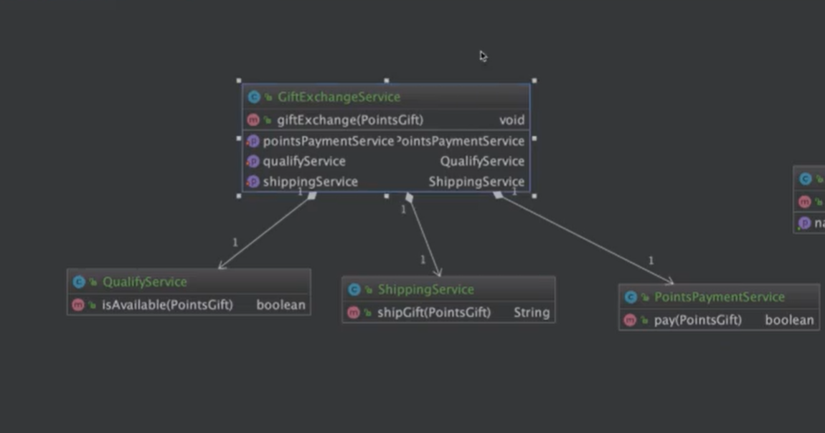
外观模式（门面模式）
定义： | 又叫门面模式，提供了一个统一的接口，用来访问子系统中的一群接口
特点： | 外观模式定义了一个高层接口，让子系统更容易使用
适用场景： | 子系统越来越复杂，增加外观模式提供简单调用接口
 | 构建多层系统结构，利用外观对象作为每层的入口，简化层间调用
优点 | 简化了调用过程，无需了解深入子系统，防止带来风险。
 | 减少系统依赖，松散耦合
 | 更好的划分访问层次
 | 符合迪米特法则，即最少知道原则
缺点 | 增加子系统，扩展子系统行为容易引入风险
 | 增加扩展子系统时不符合开闭原则
比较 | 外观模式和中介者模式 | 注意区别
 | 外观模式和单例模式 | 结合使用
 | 外观模式和抽象工厂模式 | 结合使用

观察者模式
观察者模式
定义 | 定义了对象间的一对多依赖，让多个观察者对象同时监听某一个主题对象，当主题对象发生变化时，他的所有依赖者（观察者）都会收到通知并更新
适用场景 | 关联行为场景，建立一套触发机制
优点 | 观察者和被观察者之间建立一个抽象的耦合
 | 观察者模式支持广播通信
缺点 | 观察者之间有过多的细节依赖，提高时间消耗及程序复杂度
 | 使用要得当，要避免循环调用

实现观察者模式时要注意具体目标对象和具体观察者对象之间不能直接调用，否则将使两者之间紧密耦合起来，这违反了面向对象的设计原则。
1. 模式的结构
观察者模式的主要角色如下。
1. 抽象主题（Subject）角色：也叫抽象目标类，它提供了一个用于保存观察者对象的聚集类和增加、删除观察者对象的方法，以及通知所有观察者的抽象方法。
2. 具体主题（Concrete Subject）角色：也叫具体目标类，它实现抽象目标中的通知方法，当具体主题的内部状态发生改变时，通知所有注册过的观察者对象。
3. 抽象观察者（Observer）角色：它是一个抽象类或接口，它包含了一个更新自己的抽象方法，当接到具体主题的更改通知时被调用。
4. 具体观察者（Concrete Observer）角色：实现抽象观察者中定义的抽象方法，以便在得到目标的更改通知时更新自身的状态。
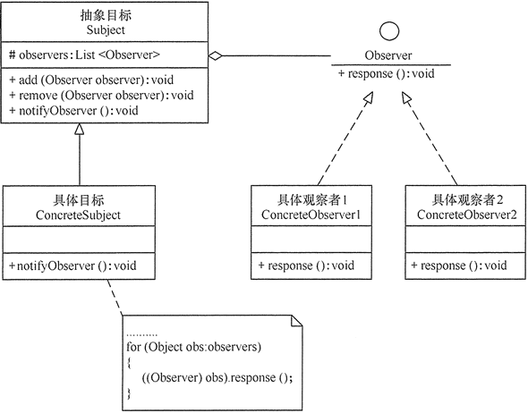

package observer;
import java.util.*;
public class ObserverPattern
{
public static void main(String[] args)
{
Subject subject=new ConcreteSubject();
Observer obs1=new ConcreteObserver1();
Observer obs2=new ConcreteObserver2();
subject.add(obs1);
subject.add(obs2);
subject.notifyObserver();
}
}
//抽象目标
abstract class Subject
{
protected List<Observer> observers=new ArrayList<Observer>();
//增加观察者方法
public void add(Observer observer)
{
observers.add(observer);
}
//删除观察者方法
public void remove(Observer observer)
{
observers.remove(observer);
}
public abstract void notifyObserver(); //通知观察者方法
}
//具体目标
class ConcreteSubject extends Subject
{
public void notifyObserver()
{
System.out.println("具体目标发生改变...");
System.out.println("--------------");

for(Object obs:observers)
{
((Observer)obs).response();
}

}
}
//抽象观察者
interface Observer
{
void response(); //反应
}
//具体观察者1
class ConcreteObserver1 implements Observer
{
public void response()
{
System.out.println("具体观察者1作出反应！");
}
}
//具体观察者1
class ConcreteObserver2 implements Observer
{
public void response()
{
System.out.println("具体观察者2作出反应！");
}
}
java8写法
package observer;
import java.util.*;
public class ObserverPattern
{
public static void main(String[] args)
{
Subject subject=new ConcreteSubject();
//Observer obs1=new ConcreteObserver1();
//Observer obs2=new ConcreteObserver2();
subject.add(()->System.out.println("具体观察者1作出反应！"));
subject.add(()->System.out.println("具体观察者2作出反应！"));
subject.notifyObserver();
}
}
注1：这样就不需要具体观察者实体类了
注2：Lambda可以在执行简单动作的场景下方便的消除僵化代码，但是，观察者的逻辑有可能十分的复杂，它们可能还持有状态，抑或定义了多个方法，在这些情形下，还是应该继续使用类的方式
在实际的应用中jdk给我们实现了抽象主题（Subject）角色java.util.Observable与抽象观察者（Observer）java.util.Observable
注意Observer.update中有两个参数 在Observable.notifyObservers中第一个参数是被观察者本身，第二个参数为notifyObservers的形参传递过去在业务需要的时候传递其他信息
使用示例
package java.util; |  | package java.util;

/** |  | /**
* This class represents an observable object, or "data" |  | * A class can implement the <code>Observer</code> interface when it
* in the model-view paradigm. It can be subclassed to represent an |  | * wants to be informed of changes in observable objects.
* object that the application wants to have observed. |  | *
* <p> |  | * @author Chris Warth
* An observable object can have one or more observers. An observer |  | * @see java.util.Observable
* may be any object that implements interface <tt>Observer</tt>. After an |  | * @since JDK1.0
* observable instance changes, an application calling the |  | */
* <code>Observable</code>'s <code>notifyObservers</code> method |  | public interface Observer {
* causes all of its observers to be notified of the change by a call |  | /**
* to their <code>update</code> method. |  | * This method is called whenever the observed object is changed. An
* <p> |  | * application calls an <tt>Observable</tt> object's
* The order in which notifications will be delivered is unspecified. |  | * <code>notifyObservers</code> method to have all the object's
* The default implementation provided in the Observable class will |  | * observers notified of the change.
* notify Observers in the order in which they registered interest, but |  | *
* subclasses may change this order, use no guaranteed order, deliver |  | * @param o the observable object.
* notifications on separate threads, or may guarantee that their |  | * @param arg an argument passed to the <code>notifyObservers</code>
* subclass follows this order, as they choose. |  | * method.
* <p> |  | */
* Note that this notification mechanism has nothing to do with threads |  | void update(Observable o, Object arg);
* and is completely separate from the <tt>wait</tt> and <tt>notify</tt> |  | }
* mechanism of class <tt>Object</tt>. |  | */
* <p>
* When an observable object is newly created, its set of observers is
* empty. Two observers are considered the same if and only if the
* <tt>equals</tt> method returns true for them.
*
* @author Chris Warth
* @see java.util.Observable#notifyObservers()
* @see java.util.Observable#notifyObservers(java.lang.Object)
* @see java.util.Observer
* @see java.util.Observer#update(java.util.Observable, java.lang.Object)
* @since JDK1.0
*/
public class Observable {
private boolean changed = false;
private Vector<Observer> obs;

/** Construct an Observable with zero Observers. */

public Observable() {
obs = new Vector<>();
}

/**
* Adds an observer to the set of observers for this object, provided
* that it is not the same as some observer already in the set.
* The order in which notifications will be delivered to multiple
* observers is not specified. See the class comment.
*
* @param o an observer to be added.
* @throws NullPointerException if the parameter o is null.
*/
public synchronized void addObserver(Observer o) {
if (o == null)
throw new NullPointerException();
if (!obs.contains(o)) {
obs.addElement(o);
}
}

/**
* Deletes an observer from the set of observers of this object.
* Passing <CODE>null</CODE> to this method will have no effect.
* @param o the observer to be deleted.
*/
public synchronized void deleteObserver(Observer o) {
obs.removeElement(o);
}

/**
* If this object has changed, as indicated by the
* <code>hasChanged</code> method, then notify all of its observers
* and then call the <code>clearChanged</code> method to
* indicate that this object has no longer changed.
* <p>
* Each observer has its <code>update</code> method called with two
* arguments: this observable object and <code>null</code>. In other
* words, this method is equivalent to:
* <blockquote><tt>
* notifyObservers(null)</tt></blockquote>
*
* @see java.util.Observable#clearChanged()
* @see java.util.Observable#hasChanged()
* @see java.util.Observer#update(java.util.Observable, java.lang.Object)
*/
public void notifyObservers() {
notifyObservers(null);
}

/**
* If this object has changed, as indicated by the
* <code>hasChanged</code> method, then notify all of its observers
* and then call the <code>clearChanged</code> method to indicate
* that this object has no longer changed.
* <p>
* Each observer has its <code>update</code> method called with two
* arguments: this observable object and the <code>arg</code> argument.
*
* @param arg any object.
* @see java.util.Observable#clearChanged()
* @see java.util.Observable#hasChanged()
* @see java.util.Observer#update(java.util.Observable, java.lang.Object)
*/
public void notifyObservers(Object arg) {
/*
* a temporary array buffer, used as a snapshot of the state of
* current Observers.
*/
Object[] arrLocal;

synchronized (this) {
/* We don't want the Observer doing callbacks into
* arbitrary code while holding its own Monitor.
* The code where we extract each Observable from
* the Vector and store the state of the Observer
* needs synchronization, but notifying observers
* does not (should not). The worst result of any
* potential race-condition here is that:
* 1) a newly-added Observer will miss a
* notification in progress
* 2) a recently unregistered Observer will be
* wrongly notified when it doesn't care
*/
if (!changed)
return;
arrLocal = obs.toArray();
clearChanged();
}

for (int i = arrLocal.length-1; i>=0; i--)
((Observer)arrLocal[i]).update(this, arg);
}

/**
* Clears the observer list so that this object no longer has any observers.
*/
public synchronized void deleteObservers() {
obs.removeAllElements();
}

/**
* Marks this <tt>Observable</tt> object as having been changed; the
* <tt>hasChanged</tt> method will now return <tt>true</tt>.
*/
protected synchronized void setChanged() {
changed = true;
}

/**
* Indicates that this object has no longer changed, or that it has
* already notified all of its observers of its most recent change,
* so that the <tt>hasChanged</tt> method will now return <tt>false</tt>.
* This method is called automatically by the
* <code>notifyObservers</code> methods.
*
* @see java.util.Observable#notifyObservers()
* @see java.util.Observable#notifyObservers(java.lang.Object)
*/
protected synchronized void clearChanged() {
changed = false;
}

/**
* Tests if this object has changed.
*
* @return <code>true</code> if and only if the <code>setChanged</code>
* method has been called more recently than the
* <code>clearChanged</code> method on this object;
* <code>false</code> otherwise.
* @see java.util.Observable#clearChanged()
* @see java.util.Observable#setChanged()
*/
public synchronized boolean hasChanged() {
return changed;
}

/**
* Returns the number of observers of this <tt>Observable</tt> object.
*
* @return the number of observers of this object.
*/
public synchronized int countObservers() {
return obs.size();
}
}
使用示例
观察者

被观察者

notifyObservers的arg参数

测试类

桥接模式
桥接模式
桥接（Bridge）是用于把抽象部分与实现部分解耦，使得二者可以独立变化。这种类型的设计模式属于结构型模式，它通过提供抽象化和实现化之间的桥接结构，来实现二者的解耦。
这种模式涉及到一个作为桥接的接口，使得实体类的功能独立于接口实现类。这两种类型的类可被结构化改变而互不影响。
通过组合的方式建立两个类之间联系，而不是继承
使用场景
抽象和具体实现之间增加更多的灵活性
一个类在两个（或多个）独立变化的维度，且这两个（或多个）维度都需要独立进行扩展
不希望使用继承，或因为多层继承导致系统类的个数剧增
优点
分离抽象部分机器具体实现部分
提高了系统的可扩展性
符合开闭原则
符合合成复用原则
缺点
增加了系统的理解于设计难度
需要正确地识别出系统中两个独立变化的维度
组合模式 | 适配器模式
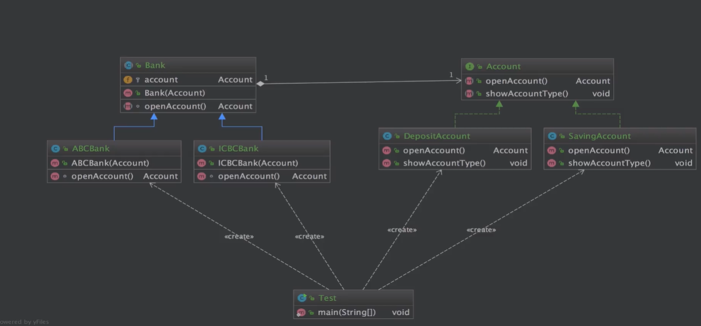

Account

DepositAccount

SavingAccount

Bank

ABCBank

ICBCBank

Test

享元模式
享元模式
定义： | 提供了减少对象数量从而概删应用所需的对象结构的方式
 | 运用共享技术有效地支持大量细粒度的对象

适用场景 | 常常应用于系统底层的开发，以便解决系统的性能问题
 | 系统有大量相似对象，需要缓冲池的场景

优点 | 减少对象的创建，降低内存中对象的数量，降低系统的内存，提高效率
 | 减少内存之外的其他资源占用

缺点 | 关注内，外部状态，关注线程安全问题
 | 使系统，程序的逻辑复杂化
注意事项： 1、注意划分外部状态和内部状态，否则可能会引起线程安全问题。 2、这些类必须有一个工厂对象加以控制。
关键代码：用 HashMap 存储这些对象。
应用实例： 1、JAVA 中的 String，如果有则返回，如果没有则创建一个字符串保存在字符串缓存池里面。 2、数据库的数据池。
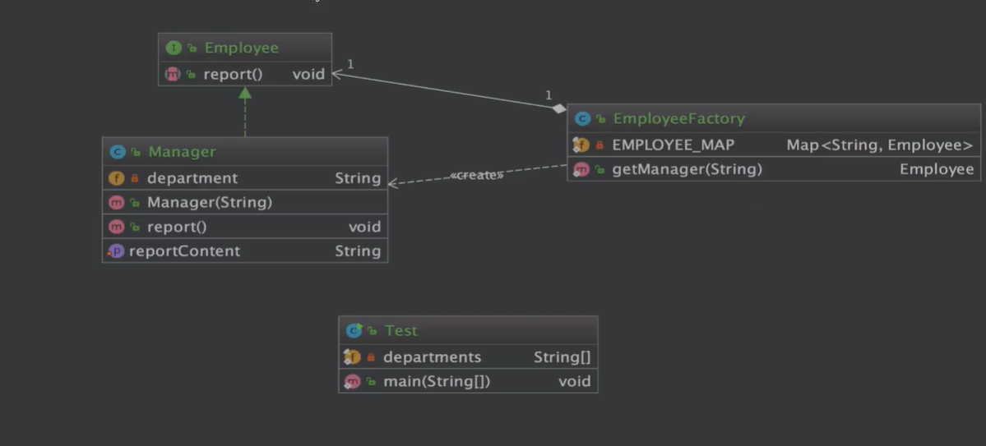

Employee

EmployeeFactory

Manager

Test

扩展： | 在Integer中的应用中使用了享元模式代码如下
 | public static Integer valueOf(int i) {
 | if (i >= IntegerCache.low && i <= IntegerCache.high)
 | return IntegerCache.cache[i + (-IntegerCache.low)];
 | return new Integer(i);
 | }

 | private static class IntegerCache { |  | public Integer(int value) {
 | static final int low = -128; |  | this.value = value;
 | static final int high; |  | }
 | static final Integer cache[];

 | static {
 | // high value may be configured by property
 | int h = 127;
 | String integerCacheHighPropValue =
 | sun.misc.VM.getSavedProperty("java.lang.Integer.IntegerCache.high");
 | if (integerCacheHighPropValue != null) {
 | try {
 | int i = parseInt(integerCacheHighPropValue);
 | i = Math.max(i, 127); |  | //作用不明 估计就是没有特殊设置high就等于了127了吧
 | // Maximum array size is Integer.MAX_VALUE
 | h = Math.min(i, Integer.MAX_VALUE - (-low) -1);
 | } catch( NumberFormatException nfe) {
 | // If the property cannot be parsed into an int, ignore it.
 | }
 | }
 | high = h;
 | …
 | }

 | 因此面试题
 | Integer a=new Integer(100) | Integer a=new Integer(100);
 | Integer b=new Integer(100) | Integer b=Integer.valueOf(100);
 | a==b false | a==b false
 | Integer a=new Integer(1000)
 | Integer b=new Integer(1000)
 | a==b false

 | Integer a = Integer.valueOf(100);
 | Integer b = 100;
 | a==b true
 | Integer c = Integer.valueOf(1000);
 | Integer d = 1000;
 | a==b false

状态模式
状态模式
定义 | 允许一个对象在其内部状态改变时，改变它的行为

适用场景 | 一个对象存在多个状态（不同状态下行为不同），且状态可相互转换

优点 | 将不同的状态隔离
 | 把各种状态的转换逻辑，分布到State的子类中，减少相互间依赖
 | 增加新的状态非常简单
缺点 | 状态多的业务场景导致类数目增加，系统边复杂
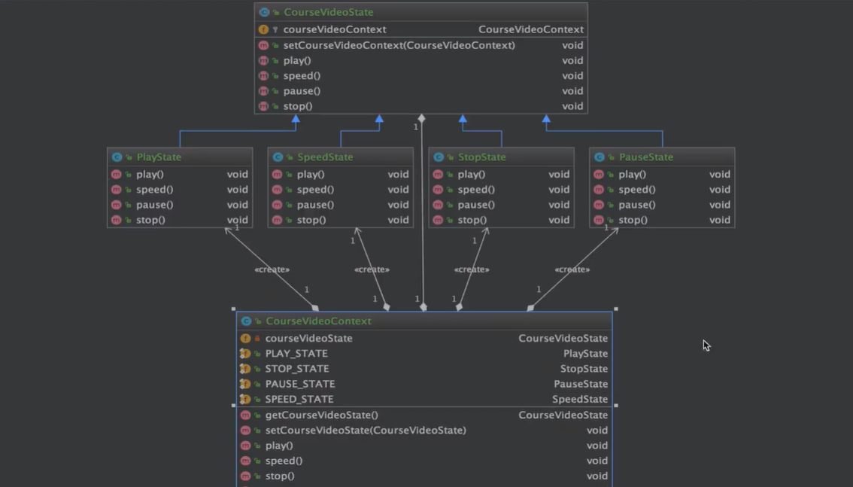

CourseVideoContext

CourseVideoState

PauseState

PlayState

SpeedState

StopState

Test

访问者模式
访问者模式
定义 | 封装作用于某数据结构（如List/Set/Map等）中的各元素的操作
 | 可以在不改变各元素的类的前提下，定义作用于这些元素的操作
适用场景 | 一个数据结构如（List/Set/Map等）包含很多类型对象
 | 数据结构与数据操作分离
关键代码：在数据基础类里面有一个方法接受访问者，将自身引用传入访问者。
优点 | 增加新的操作很容易，即增加一个新的访问者
缺点 | 增加新的数据结构困难
 | 具体元素变更比较麻烦
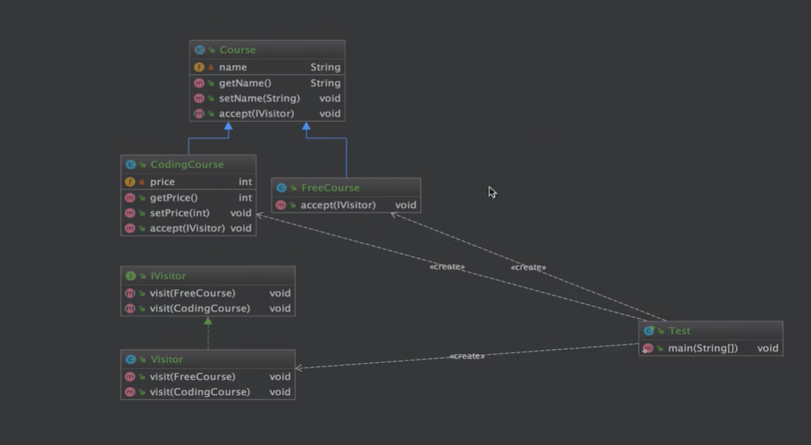

CodingCourse

Course

FreeCourse

IVisitor

Visitor

Test

责任链模式
责任链模式
定义 | 为请求创建有ige接受此次请求对象的链
适用场景 | 一个请求的出理需要多个对象当中的一个或几个协作处理
优点 | 请求的发送者和接收者（请求的出理）解耦
 | 责任链可以动态组合
缺点 | 责任链太长或者处理时间过长，影响性能
 | 责任链有可能过多
关键代码：Handler 里面聚合它自己，在 HandlerRequest 里判断是否合适，如果没达到条件则向下传递，向谁传递之前 set 进去。
应用实例： 1、红楼梦中的"击鼓传花"。 2、JS 中的事件冒泡。 3、JAVA WEB 中 Apache Tomcat 对 Encoding 的处理，Struts2 的拦截器，jsp servlet 的 Filter。
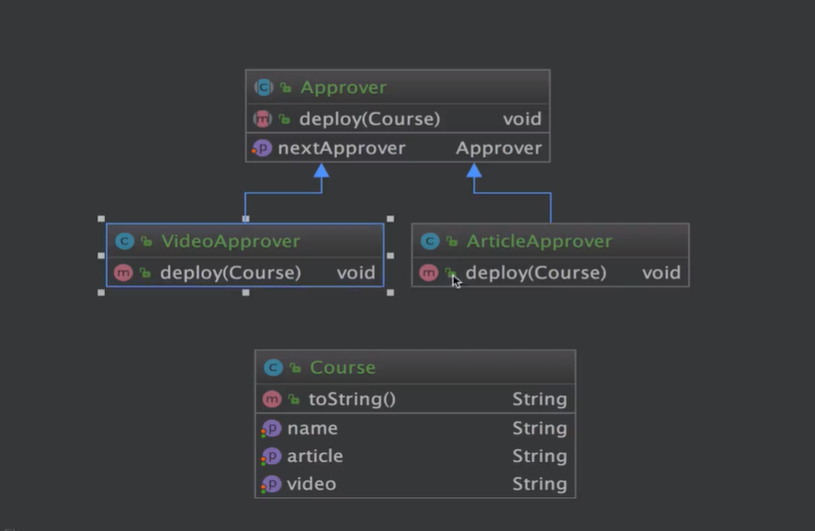

Approver

ArticleApprover

VideoApprover

Course

Test

中介者模式
中介者模式
定义 | 定义一个封装一组对象如何交互的对象
通过使对象明确地相互引用来促进松散耦合，并允许独立地改变它们的交互
使用场景 | 系统占用对象之间存在复杂的引用关系，产生的相互依赖关系结构混乱且难以理解
 | 交互的公共行为，如果需要改变行为则可以增加新的中介者类
优点 | 将一对多转化成了一对一，降低程序复杂度
 | 类之间解耦
 | 符合迪米特原则。
缺点 | 中介者过多，导致系统复杂
关键代码：对象 Colleague 之间的通信封装到一个类中单独处理。
应用实例： 1、中国加入 WTO 之前是各个国家相互贸易，结构复杂，现在是各个国家通过 WTO 来互相贸易。 2、机场调度系统。 3、MVC 框架，其中C（控制器）就是 M（模型）和 V（视图）的中介者。
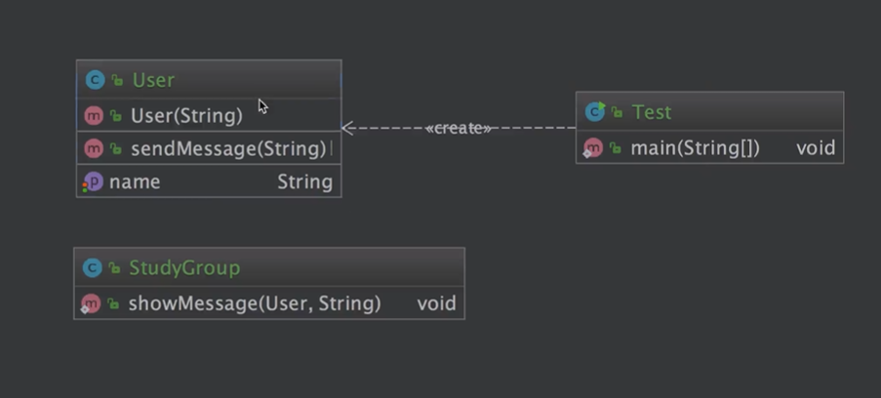

StudyGroup

User

Test

命令模式
命令模式
定义 | 将请求封装成对象，以便使用不同的请求
命令模式解决了应用程序中对象的职责以及它们之间的通信方式
请求调用者和请求接受者需要解耦，是的调用者和接受者不直接交互
需要抽象出等待执行的行为
优点 | 降低耦合
 | 容易扩展新命令或者一组命令
缺点 | 命令的五险扩展会增加类的数量，提高系统实现复杂度
关键代码：定义三个角色：1、received 真正的命令执行对象 2、Command 3、invoker 使用命令对象的入口
应用实例：struts 1 中的 action 核心控制器 ActionServlet 只有一个，相当于 Invoker，而模型层的类会随着不同的应用有不同的模型类，相当于具体的 Command。
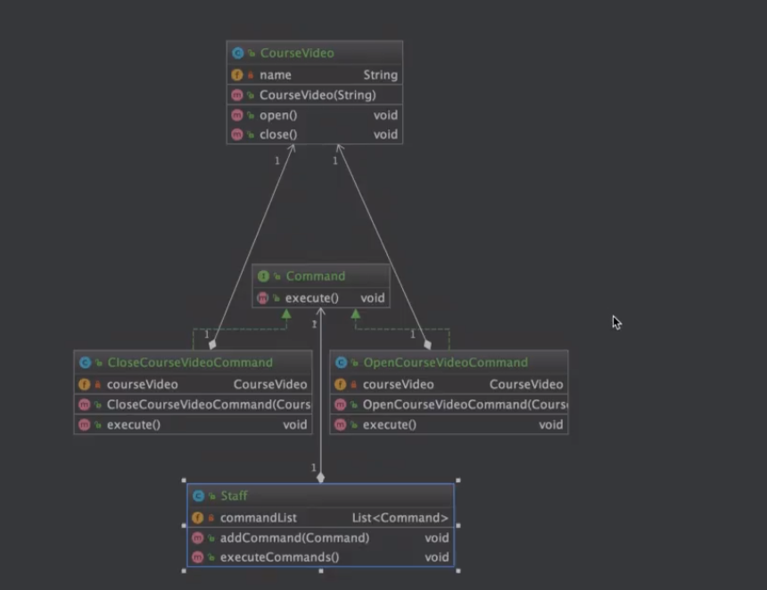

Command

CloseCourseVideoCommand

CourseVideo

OpenCourseVideoCommand

Staff

Test

解释器模式
解释器模式
定义 | 给定一个语言，定义它的文法的一种表示，并定义一个解释器，这个解释器使用该表示来解释语言中的句子。
为了解释一种语言，而为语言创建的解释器
适用场景 | 摸个特定类型问题发生频率足够高
有点 | 语法由很多类表示，容易改变及扩展此“语言”
缺点 | 当语法规则数目太多时，增加了系统复杂度
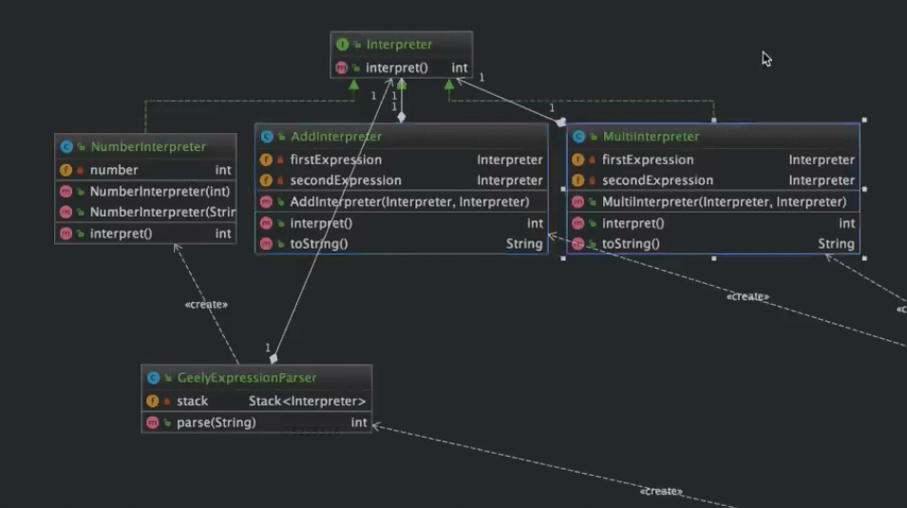

Interpreter

AddInterpreter

GeelyExpressionParser

MultiInterpreter

NumberInterpreter

OperatorUtil

SpringTest

Test

备忘录模式
备忘录模式
定义 | 保存一个对象的摸个状态，以便在适当的时候恢复对象。
 | 保存及恢复数据相关业务场景
有点 | 为用户提供一种可恢复机制
 | 存档信息的封装
缺点 | 资源占用

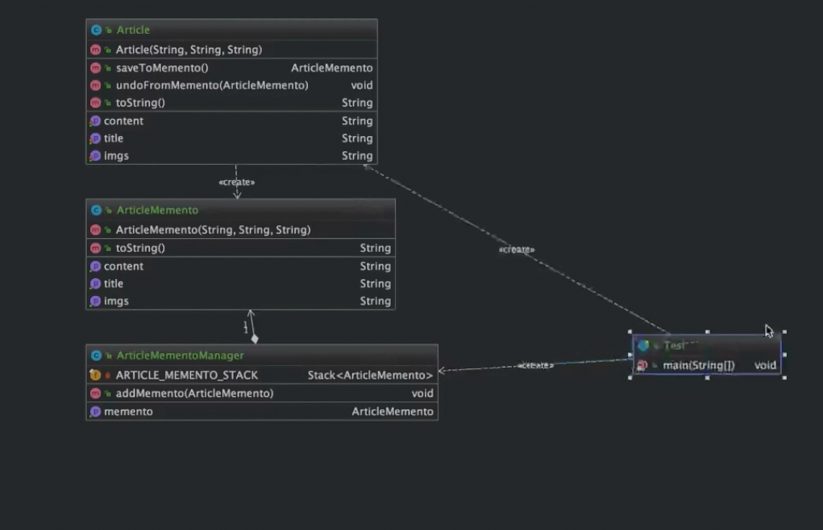

Article

ArticleMemento

ArticleMementoManager

Test

Mybatis 使用的 9 种设计模式--建造者模式
1、Builder模式
在Mybatis环境的初始化过程中，SqlSessionFactoryBuilder会调用XMLConfigBuilder读取所有的MybatisMapConfig.xml和所有的*Mapper.xml文件，构建Mybatis运行的核心对象Configuration对象，然后将该Configuration对象作为参数构建一个SqlSessionFactory对象。

其中XMLConfigBuilder在构建Configuration对象时，也会调用XMLMapperBuilder用于读取*Mapper文件，而XMLMapperBuilder会使用XMLStatementBuilder来读取和build所有的SQL语句。

在这个过程中，有一个相似的特点，就是这些Builder会读取文件或者配置，然后做大量的XpathParser解析、配置或语法的解析、反射生成对象、存入结果缓存等步骤，这么多的工作都不是一个构造函数所能包括的，因此大量采用了Builder模式来解决。

对于builder的具体类，方法都大都用build*开头，比如SqlSessionFactoryBuilder为例，它包含以下方法：

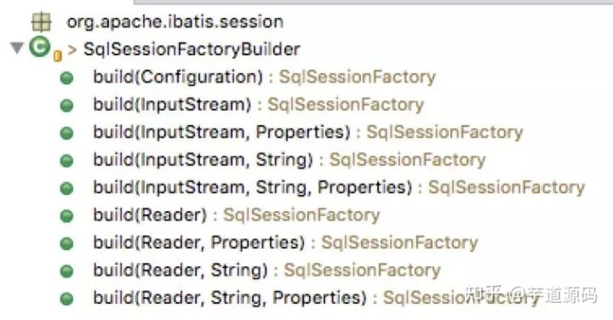

1. Builder模式，例如SqlSessionFactoryBuilder、XMLConfigBuilder、XMLMapperBuilder、XMLStatementBuilder、CacheBuilder；
2. 工厂模式，例如SqlSessionFactory、ObjectFactory、MapperProxyFactory；
3. 单例模式，例如ErrorContext和LogFactory；
4. 代理模式，Mybatis实现的核心，比如MapperProxy、ConnectionLogger，用的jdk的动态代理；还有executor.loader包使用了cglib或者javassist达到延迟加载的效果；
5. 组合模式，例如SqlNode和各个子类ChooseSqlNode等；
6. 模板方法模式，例如BaseExecutor和SimpleExecutor，还有BaseTypeHandler和所有的子类例如IntegerTypeHandler；
7. 适配器模式，例如Log的Mybatis接口和它对jdbc、log4j等各种日志框架的适配实现；
8. 装饰者模式，例如Cache包中的cache.decorators子包中等各个装饰者的实现；
9. 迭代器模式，例如迭代器模式PropertyTokenizer；

spring启动加载Mybatis-plus顺序 及用到的建造模式和工厂模式
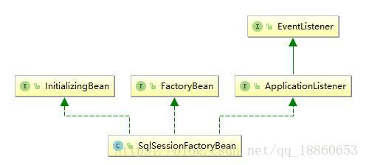

SqlSessionFactoryBuilder源码

XMLConfigBuilder.environmentsElement()
xmlConfigBuilder.parse()
public Configuration parse() {
if (parsed) {
throw new BuilderException("Each XMLConfigBuilder can only be used once.");
}
parsed = true;
parseConfiguration(parser.evalNode("/configuration"));
return configuration;
}
private void parseConfiguration(XNode root) {
try {
//issue #117 read properties first
propertiesElement(root.evalNode("properties"));
Properties settings = settingsAsProperties(root.evalNode("settings"));
loadCustomVfs(settings);
loadCustomLogImpl(settings);
typeAliasesElement(root.evalNode("typeAliases"));
pluginElement(root.evalNode("plugins"));
objectFactoryElement(root.evalNode("objectFactory"));
objectWrapperFactoryElement(root.evalNode("objectWrapperFactory"));
reflectorFactoryElement(root.evalNode("reflectorFactory"));
settingsElement(settings);
// read it after objectFactory and objectWrapperFactory issue #631
environmentsElement(root.evalNode("environments")); | Mybatis 使用的 9 种设计模式--建造者模式'!A92
databaseIdProviderElement(root.evalNode("databaseIdProvider"));
typeHandlerElement(root.evalNode("typeHandlers"));
mapperElement(root.evalNode("mappers"));
} catch (Exception e) {
throw new BuilderException("Error parsing SQL Mapper Configuration. Cause: " + e, e);
}
}

private void environmentsElement(XNode context) throws Exception {
if (context != null) {
if (environment == null) {
environment = context.getStringAttribute("default");
}
for (XNode child : context.getChildren()) {
String id = child.getStringAttribute("id");
if (isSpecifiedEnvironment(id)) {
TransactionFactory txFactory = transactionManagerElement(child.evalNode("transactionManager"));
DataSourceFactory dsFactory = dataSourceElement(child.evalNode("dataSource"));
DataSource dataSource = dsFactory.getDataSource();
Environment.Builder environmentBuilder = new Environment.Builder(id)
.transactionFactory(txFactory)
.dataSource(dataSource);
configuration.setEnvironment(environmentBuilder.build());
}
}
}
}
同变种
/**
* Copyright 2009-2019 the original author or authors.
*
* Licensed under the Apache License, Version 2.0 (the "License");
* you may not use this file except in compliance with the License.
* You may obtain a copy of the License at
*
* http://www.apache.org/licenses/LICENSE-2.0
*
* Unless required by applicable law or agreed to in writing, software
* distributed under the License is distributed on an "AS IS" BASIS,
* WITHOUT WARRANTIES OR CONDITIONS OF ANY KIND, either express or implied.
* See the License for the specific language governing permissions and
* limitations under the License.
*/
package org.apache.ibatis.mapping;

import javax.sql.DataSource;

import org.apache.ibatis.transaction.TransactionFactory;

/**
* @author Clinton Begin
*/
public final class Environment {
private final String id;
private final TransactionFactory transactionFactory;
private final DataSource dataSource;

public Environment(String id, TransactionFactory transactionFactory, DataSource dataSource) {
if (id == null) {
throw new IllegalArgumentException("Parameter 'id' must not be null");
}
if (transactionFactory == null) {
throw new IllegalArgumentException("Parameter 'transactionFactory' must not be null");
}
this.id = id;
if (dataSource == null) {
throw new IllegalArgumentException("Parameter 'dataSource' must not be null");
}
this.transactionFactory = transactionFactory;
this.dataSource = dataSource;
}

public static class Builder {
private String id;
private TransactionFactory transactionFactory;
private DataSource dataSource;

public Builder(String id) {
this.id = id;
}

public Builder transactionFactory(TransactionFactory transactionFactory) {
this.transactionFactory = transactionFactory;
return this;
}

public Builder dataSource(DataSource dataSource) {
this.dataSource = dataSource;
return this;
}

public String id() {
return this.id;
}

public Environment build() {
return new Environment(this.id, this.transactionFactory, this.dataSource);
}

}

public String getId() {
return this.id;
}

public TransactionFactory getTransactionFactory() {
return this.transactionFactory;
}

public DataSource getDataSource() {
return this.dataSource;
}

}

Mybatis 使用的 9 种设计模式--代理
代理模式
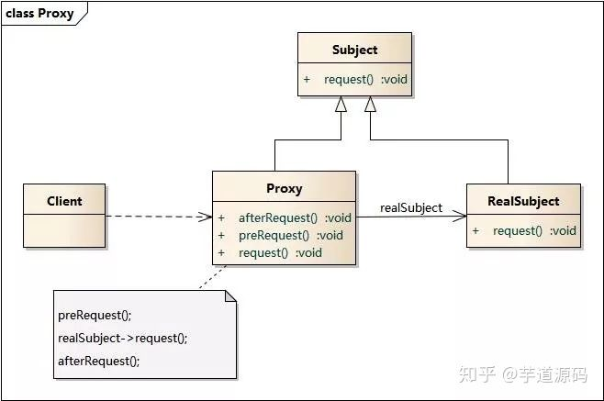

MybatisConfiguration.getMapper
@Override
public <T> T getMapper(Class<T> type, SqlSession sqlSession) {
return mybatisMapperRegistry.getMapper(type, sqlSession);
}
MybatisMapperRegistry.getMapper
@SuppressWarnings("unchecked")
@Override
public <T> T getMapper(Class<T> type, SqlSession sqlSession) {
// TODO 这里换成 MybatisMapperProxyFactory 而不是 MapperProxyFactory
final MybatisMapperProxyFactory<T> mapperProxyFactory = (MybatisMapperProxyFactory<T>) knownMappers.get(type);
if (mapperProxyFactory == null) {
throw new BindingException("Type " + type + " is not known to the MybatisPlusMapperRegistry.");
}
try {
return mapperProxyFactory.newInstance(sqlSession);
} catch (Exception e) {
throw new BindingException("Error getting mapper instance. Cause: " + e, e);
}
}

MybatisMapperProxyFactory.newInstance
public T newInstance(SqlSession sqlSession) {
final MybatisMapperProxy<T> mapperProxy = new MybatisMapperProxy<>(sqlSession, mapperInterface, methodCache);
return newInstance(mapperProxy);
}
@SuppressWarnings("unchecked")
protected T newInstance(MybatisMapperProxy<T> mapperProxy) {
return (T) Proxy.newProxyInstance(mapperInterface.getClassLoader(), new Class[]{mapperInterface}, mapperProxy);
}

MybatisMapperProxy
/*
* Copyright (c) 2011-2020, baomidou (jobob@qq.com).
* <p>
* Licensed under the Apache License, Version 2.0 (the "License"); you may not
* use this file except in compliance with the License. You may obtain a copy of
* the License at
* <p>
* https://www.apache.org/licenses/LICENSE-2.0
* <p>
* Unless required by applicable law or agreed to in writing, software
* distributed under the License is distributed on an "AS IS" BASIS, WITHOUT
* WARRANTIES OR CONDITIONS OF ANY KIND, either express or implied. See the
* License for the specific language governing permissions and limitations under
* the License.
*/
package com.baomidou.mybatisplus.core.override;

import org.apache.ibatis.binding.MapperProxy;
import org.apache.ibatis.reflection.ExceptionUtil;
import org.apache.ibatis.session.SqlSession;

import java.io.Serializable;
import java.lang.invoke.MethodHandles;
import java.lang.invoke.MethodType;
import java.lang.reflect.Constructor;
import java.lang.reflect.InvocationHandler;
import java.lang.reflect.Method;
import java.util.Map;

/**
* <p> 从 {@link MapperProxy} copy 过来 </p>
* <li> 使用 MybatisMapperMethod </li>
*
* @author miemie
* @since 2018-06-09
*/
public class MybatisMapperProxy<T> implements InvocationHandler, Serializable {

private static final long serialVersionUID = -6424540398559729838L;
private static final int ALLOWED_MODES = MethodHandles.Lookup.PRIVATE | MethodHandles.Lookup.PROTECTED
| MethodHandles.Lookup.PACKAGE | MethodHandles.Lookup.PUBLIC;
private static final Constructor<MethodHandles.Lookup> lookupConstructor;
private static final Method privateLookupInMethod;
private final SqlSession sqlSession;
private final Class<T> mapperInterface;
private final Map<Method, MybatisMapperMethod> methodCache;

public MybatisMapperProxy(SqlSession sqlSession, Class<T> mapperInterface, Map<Method, MybatisMapperMethod> methodCache) {
this.sqlSession = sqlSession;
this.mapperInterface = mapperInterface;
this.methodCache = methodCache;
}

static {
Method privateLookupIn;
try {
privateLookupIn = MethodHandles.class.getMethod("privateLookupIn", Class.class, MethodHandles.Lookup.class);
} catch (NoSuchMethodException e) {
privateLookupIn = null;
}
privateLookupInMethod = privateLookupIn;

Constructor<MethodHandles.Lookup> lookup = null;
if (privateLookupInMethod == null) {
// JDK 1.8
try {
lookup = MethodHandles.Lookup.class.getDeclaredConstructor(Class.class, int.class);
lookup.setAccessible(true);
} catch (NoSuchMethodException e) {
throw new IllegalStateException(
"There is neither 'privateLookupIn(Class, Lookup)' nor 'Lookup(Class, int)' method in java.lang.invoke.MethodHandles.",
e);
} catch (Throwable t) {
lookup = null;
}
}
lookupConstructor = lookup;
}

@Override
public Object invoke(Object proxy, Method method, Object[] args) throws Throwable {
try {
if (Object.class.equals(method.getDeclaringClass())) {
return method.invoke(this, args);
} else if (method.isDefault()) {
if (privateLookupInMethod == null) {
return invokeDefaultMethodJava8(proxy, method, args);
} else {
return invokeDefaultMethodJava9(proxy, method, args);
}
}
} catch (Throwable t) {
throw ExceptionUtil.unwrapThrowable(t);
}
final MybatisMapperMethod mapperMethod = cachedMapperMethod(method);
return mapperMethod.execute(sqlSession, args);
}

private MybatisMapperMethod cachedMapperMethod(Method method) {
return methodCache.computeIfAbsent(method,
k -> new MybatisMapperMethod(mapperInterface, method, sqlSession.getConfiguration()));
}

private Object invokeDefaultMethodJava9(Object proxy, Method method, Object[] args)
throws Throwable {
final Class<?> declaringClass = method.getDeclaringClass();
return ((MethodHandles.Lookup) privateLookupInMethod.invoke(null, declaringClass, MethodHandles.lookup()))
.findSpecial(declaringClass, method.getName(),
MethodType.methodType(method.getReturnType(), method.getParameterTypes()), declaringClass)
.bindTo(proxy).invokeWithArguments(args);
}

private Object invokeDefaultMethodJava8(Object proxy, Method method, Object[] args)
throws Throwable {
final Class<?> declaringClass = method.getDeclaringClass();
return lookupConstructor.newInstance(declaringClass, ALLOWED_MODES).unreflectSpecial(method, declaringClass)
.bindTo(proxy).invokeWithArguments(args);
}
}
非常典型的，该MapperProxy类实现了InvocationHandler接口，并且实现了该接口的invoke方法。
通过这种方式，我们只需要编写Mapper.java接口类，当真正执行一个Mapper接口的时候，就会转发给MapperProxy.invoke方法，
而该方法则会调用后续的sqlSession.cud>executor.execute>prepareStatement等一系列方法，完成SQL的执行和返回。

Mybatis 使用的 9 种设计模式--模板
模板模式
在Mybatis中，sqlSession的SQL执行，都是委托给Executor实现的，Executor包含以下结构：
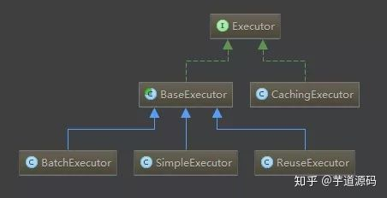

其中的BaseExecutor就采用了模板方法模式，它实现了大部分的SQL执行逻辑，然后把以下几个方法交给子类定制化完成：
@Override
public int update(MappedStatement ms, Object parameter) throws SQLException {
ErrorContext.instance().resource(ms.getResource()).activity("executing an update").object(ms.getId());
if (closed) {
throw new ExecutorException("Executor was closed.");
}
clearLocalCache();
return doUpdate(ms, parameter);
}

private <E> List<E> queryFromDatabase(MappedStatement ms, Object parameter, RowBounds rowBounds, ResultHandler resultHandler, CacheKey key, BoundSql boundSql) throws SQLException {
List<E> list;
localCache.putObject(key, EXECUTION_PLACEHOLDER);
try {
list = doQuery(ms, parameter, rowBounds, resultHandler, boundSql);
} finally {
localCache.removeObject(key);
}
localCache.putObject(key, list);
if (ms.getStatementType() == StatementType.CALLABLE) {
localOutputParameterCache.putObject(key, parameter);
}
return list;
}

protected abstract int doUpdate(MappedStatement ms, Object parameter)
throws SQLException;

protected abstract <E> List<E> doQuery(MappedStatement ms, Object parameter, RowBounds rowBounds, ResultHandler resultHandler, BoundSql boundSql)
throws SQLException;

该模板方法类有几个子类的具体实现，使用了不同的策略：

简单SimpleExecutor：每执行一次update或select，就开启一个Statement对象，用完立刻关闭Statement对象。（可以是Statement或PrepareStatement对象）
重用ReuseExecutor：执行update或select，以sql作为key查找Statement对象，存在就使用，不存在就创建，用完后，不关闭Statement对象，而是放置于Map<String, Statement>内，供下一次使用。（可以是Statement或PrepareStatement对象）
批量BatchExecutor：执行update（没有select，JDBC批处理不支持select），将所有sql都添加到批处理中（addBatch()），等待统一执行（executeBatch()），它缓存了多个Statement对象，每个Statement对象都是addBatch()完毕后，等待逐一执行executeBatch()批处理的；BatchExecutor相当于维护了多个桶，每个桶里都装了很多属于自己的SQL，就像苹果蓝里装了很多苹果，番茄蓝里装了很多番茄，最后，再统一倒进仓库。（可以是Statement或PrepareStatement对象）

比如在SimpleExecutor中这样实现update方法：

@Override
public int doUpdate(MappedStatement ms, Object parameter) throws SQLException {
Statement stmt = null;
try {
Configuration configuration = ms.getConfiguration();
StatementHandler handler = configuration.newStatementHandler(this, ms, parameter, RowBounds.DEFAULT, null,
null);
stmt = prepareStatement(handler, ms.getStatementLog());
return handler.update(stmt);
} finally {
closeStatement(stmt);
}
}

Mybatis 使用的 9 种设计模式--适配器
适配器模式

在Mybatsi的logging包中，有一个Log接口：

/**
* @author Clinton Begin
*/
public interface Log {

boolean isDebugEnabled();

boolean isTraceEnabled();

void error(String s, Throwable e);

void error(String s);

void debug(String s);

void trace(String s);

void warn(String s);

}

该接口定义了Mybatis直接使用的日志方法，而Log接口具体由谁来实现呢？Mybatis提供了多种日志框架的实现，这些实现都匹配这个Log接口所定义的接口方法，最终实现了所有外部日志框架到Mybatis日志包的适配：
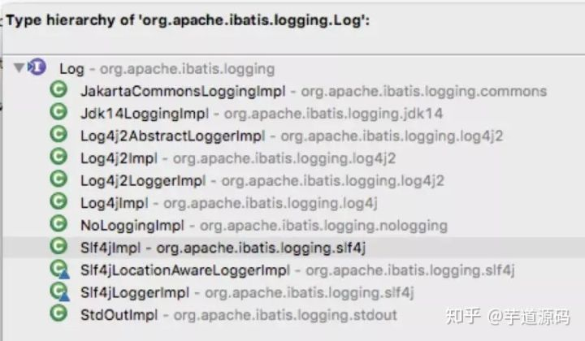

比如对于Log4jImpl的实现来说，该实现持有了org.apache.log4j.Logger的实例，然后所有的日志方法，均委托该实例来实现。

public class Log4jImpl implements Log {

private static final String FQCN = Log4jImpl.class.getName();

private Logger log;

public Log4jImpl(String clazz) {
log = Logger.getLogger(clazz);
}

@Override
public boolean isDebugEnabled() {
return log.isDebugEnabled();
}

@Override
public boolean isTraceEnabled() {
return log.isTraceEnabled();
}

@Override
public void error(String s, Throwable e) {
log.log(FQCN, Level.ERROR, s, e);
}

@Override
public void error(String s) {
log.log(FQCN, Level.ERROR, s, null);
}

@Override
public void debug(String s) {
log.log(FQCN, Level.DEBUG, s, null);
}

@Override
public void trace(String s) {
log.log(FQCN, Level.TRACE, s, null);
}

@Override
public void warn(String s) {
log.log(FQCN, Level.WARN, s, null);
}

}

Mybatis 使用的 9 种设计模式--装饰者模式
装饰者模式
装饰模式(Decorator Pattern) ：动态地给一个对象增加一些额外的职责(Responsibility)，就增加对象功能来说，装饰模式比生成子类实现更为灵活。
其别名也可以称为包装器(Wrapper)，与适配器模式的别名相同，但它们适用于不同的场合。
根据翻译的不同，装饰模式也有人称之为“油漆工模式”，它是一种对象结构型模式。
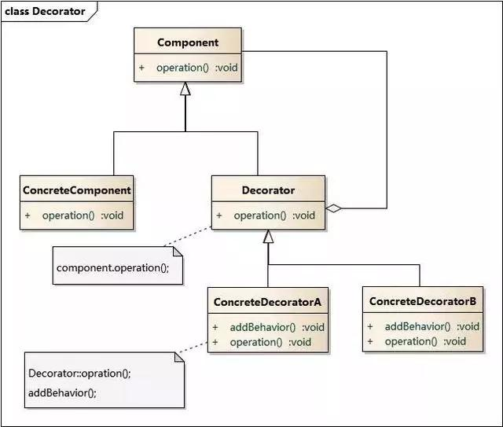

在mybatis中，缓存的功能由根接口Cache（org.apache.ibatis.cache.Cache）定义。整个体系采用装饰器设计模式，数据存储和缓存的基本功能由PerpetualCache（org.apache.ibatis.cache.impl.PerpetualCache）永久缓存实现，然后通过一系列的装饰器来对PerpetualCache永久缓存进行缓存策略等方便的控制。

如下图：
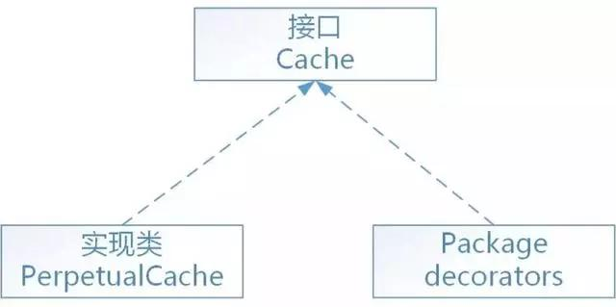

用于装饰PerpetualCache的标准装饰器共有8个（全部在org.apache.ibatis.cache.decorators包中）：
1、FifoCache：先进先出算法，缓存回收策略
2、LoggingCache：输出缓存命中的日志信息
3、LruCache：最近最少使用算法，缓存回收策略
4、ScheduledCache：调度缓存，负责定时清空缓存
5、SerializedCache：缓存序列化和反序列化存储
6、SoftCache：基于软引用实现的缓存管理策略
7、SynchronizedCache：同步的缓存装饰器，用于防止多线程并发访问
8、WeakCache：基于弱引用实现的缓存管理策略
另外，还有一个特殊的装饰器TransactionalCache：事务性的缓存
正如大多数持久层框架一样，mybatis缓存同样分为一级缓存和二级缓存
一级缓存，又叫本地缓存，是PerpetualCache类型的永久缓存，保存在执行器中（BaseExecutor），而执行器又在SqlSession（DefaultSqlSession）中，所以一级缓存的生命周期与SqlSession是相同的。

二级缓存，又叫自定义缓存，实现了Cache接口的类都可以作为二级缓存，所以可配置如encache等的第三方缓存。二级缓存以namespace名称空间为其唯一标识，被保存在Configuration核心配置对象中。

二级缓存对象的默认类型为PerpetualCache，如果配置的缓存是默认类型，则mybatis会根据配置自动追加一系列装饰器。
Cache对象之间的引用顺序为：
SynchronizedCache–>LoggingCache–>SerializedCache–>ScheduledCache–>LruCache–>PerpetualCache

Mybatis 使用的 9 种设计模式--迭代器模式
迭代器模式
迭代器（Iterator）模式，又叫做游标（Cursor）模式。GOF给出的定义为：提供一种方法访问一个容器（container）对象中各个元素，而又不需暴露该对象的内部细节。

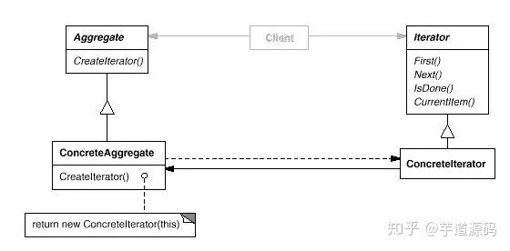

Java的Iterator就是迭代器模式的接口，只要实现了该接口，就相当于应用了迭代器模式：

比如Mybatis的PropertyTokenizer是property包中的重量级类，该类会被reflection包中其他的类频繁的引用到。这个类实现了Iterator接口，在使用时经常被用到的是Iterator接口中的hasNext这个函数。

public class PropertyTokenizer implements Iterator<PropertyTokenizer> {
private String name;
private String indexedName;
private String index;
private String children;

public PropertyTokenizer(String fullname) {
int delim = fullname.indexOf('.');
if (delim > -1) {
name = fullname.substring(0, delim);
children = fullname.substring(delim + 1);
...

